全体サマリ
20250119_0119vs長崎総附

デバイスID | 選手名 | ポジション | 計測開始（JST） | 計測終了（JST） | 計測時間 (hh:mm:ss) | 走行距離(m) | %HIR | ハイスピード 距離(m) | スプリント回数 (24.00km/h) | スプリント回数 (20.00km/h) | スプリント回数 (18.00km/h) | スプリント 距離(m) (24.00km/h) | スプリント距離(m) (20.00km/h) | スプリント距離(m) (18.00km/h) | ZONE別走行距離（m） |  |  |  |  |  | 1分毎走行距離(m) | 平均速度（km/h） | 今回最高 速度（km/h） | 高強度 エフォート | 加速回数 (3.0m/s^2) | 加速回数 (2.5m/s^2) | 加速回数 (2.0m/s^2) | 加速度max (m/s^2) | 減速回数 (3.0m/s^2) | 減速回数 (2.5m/s^2) | 減速回数 (2.0m/s^2) | 減速度max (m/s^2) | インパクト回数 |  |  |  |  |  | HMLD(m) | HML/min | HMLC | 消費カロリー (速度)
 |  |  |  |  |  |  |  |  |  |  |  |  |  |  | -5.4km/h | 5.4km/h-12.6km/h | 12.6km/h-18.0km/h | 18.0km/h-23.4km/h | 23.4km/h-28.8km/h | 28.8km/h- |  |  |  |  |  |  |  |  |  |  |  |  | 3G-4G | 4G-5G | 5G-6G | 6G-7G | 7G-8G | 8G-
01 | 片山 諒也 | DM | 2025/01/19 13:00:32 | 2025/01/19 14:28:24 | 1:27:52 | 6,662.05 | 5.24% | 349.30 | 3 | 11 | 22 | 54.34 | 204.10 | 349.30 | 1,318.30 | 3,301.57 | 1,662.56 | 286.61 | 93.02 | 0.00 | 87.56 | 5.25 | 25.87 | 229 | 13 | 56 | 176 | 3.86 | 23 | 62 | 148 | -4.40 | 603 | 307 | 110 | 41 | 21 | 18 | 487.12 | 6.40 | 150 | 642.1
02 | 平野 凱 | DM | 2025/01/19 13:00:32 | 2025/01/19 14:28:24 | 1:27:52 | 6,951.53 | 7.09% | 492.67 | 1 | 16 | 32 | 12.26 | 221.85 | 492.67 | 1,577.52 | 3,553.35 | 1,308.63 | 475.43 | 36.59 | 0.00 | 91.37 | 5.48 | 24.96 | 183 | 13 | 38 | 115 | 3.56 | 18 | 51 | 109 | -4.17 | 563 | 205 | 80 | 37 | 15 | 19 | 600.01 | 7.89 | 122 | 544.6
03 | 西村 優斗 | DM | 2025/01/19 13:00:32 | 2025/01/19 14:28:24 | 1:27:52 | 7,917.97 | 7.87% | 622.85 | 5 | 16 | 46 | 62.18 | 252.43 | 622.85 | 1,345.07 | 4,014.23 | 1,906.75 | 570.95 | 80.97 | 0.00 | 104.07 | 6.24 | 26.24 | 555 | 29 | 69 | 180 | 3.95 | 22 | 59 | 153 | -4.71 | 815 | 535 | 280 | 118 | 47 | 54 | 784.64 | 10.31 | 178 | 577.3
04 | 福吉 爽生 | MF | 2025/01/19 13:00:32 | 2025/01/19 14:16:05 | 1:15:33 | 7,633.01 | 8.15% | 622.23 | 3 | 19 | 36 | 62.22 | 353.63 | 622.23 | 1,314.45 | 3,534.27 | 2,131.02 | 547.10 | 106.18 | 0.00 | 119.70 | 7.20 | 26.76 | 497 | 10 | 49 | 129 | 3.72 | 13 | 53 | 134 | -4.69 | 767 | 519 | 244 | 130 | 47 | 50 | 731.70 | 11.47 | 145 | 577.6
05 | 山本 悠貴 | MF | 2025/01/19 13:00:32 | 2025/01/19 14:28:24 | 1:27:52 | 8,884.44 | 6.78% | 602.26 | 2 | 17 | 44 | 23.42 | 215.11 | 602.26 | 1,447.76 | 4,384.70 | 2,405.52 | 606.16 | 40.31 | 0.00 | 116.77 | 7.00 | 24.84 | 285 | 7 | 25 | 78 | 3.45 | 26 | 76 | 174 | -4.23 | 804 | 382 | 146 | 48 | 31 | 25 | 749.43 | 9.85 | 153 | 679.3
06 | 吉田 悠月 | FW | 2025/01/19 13:00:32 | 2025/01/19 14:16:05 | 1:15:33 | 7,335.56 | 9.41% | 690.08 | 6 | 19 | 45 | 105.18 | 308.43 | 690.08 | 1,254.93 | 3,843.10 | 1,518.26 | 590.30 | 128.96 | 0.00 | 115.04 | 6.91 | 27.68 | 555 | 12 | 45 | 125 | 3.60 | 30 | 56 | 149 | -4.47 | 832 | 464 | 222 | 141 | 80 | 64 | 843.79 | 13.23 | 146 | 528.6
07 | 山口 惺也 | FW | 2025/01/19 13:00:32 | 2025/01/19 14:28:24 | 1:27:52 | 8,268.32 | 9.66% | 798.63 | 9 | 24 | 47 | 142.73 | 431.11 | 798.63 | 1,491.56 | 3,966.63 | 1,966.89 | 637.93 | 205.32 | 0.00 | 108.67 | 6.52 | 28.76 | 702 | 11 | 40 | 147 | 3.62 | 21 | 69 | 179 | -4.27 | 925 | 638 | 341 | 159 | 89 | 72 | 937.99 | 12.33 | 163 | 621.3
08 | 大津 寛太 | FW | 2025/01/19 13:00:32 | 2025/01/19 14:00:42 | 1:00:10 | 5,269.30 | 11.76% | 619.85 | 6 | 24 | 32 | 82.05 | 417.77 | 619.85 | 991.87 | 2,499.19 | 1,148.72 | 514.12 | 116.09 | 0.00 | 83.13 | 6.55 | 27.41 | 144 | 11 | 33 | 97 | 3.37 | 19 | 53 | 131 | -4.27 | 338 | 126 | 63 | 22 | 5 | 18 | 720.99 | 11.38 | 113 | 429.7
09 | 大川 琉稀 | MF | 2025/01/19 13:00:32 | 2025/01/19 14:28:24 | 1:27:52 | 8,250.37 | 5.46% | 450.84 | 2 | 12 | 26 | 40.45 | 222.74 | 450.84 | 1,825.08 | 4,086.18 | 1,831.14 | 435.13 | 72.84 | 0.00 | 108.44 | 6.51 | 26.10 | 702 | 17 | 47 | 150 | 3.86 | 18 | 61 | 139 | -4.33 | 935 | 641 | 357 | 173 | 76 | 59 | 614.97 | 8.08 | 154 | 657.9
10 | 林田 一護 | DM | 2025/01/19 13:03:55 | 2025/01/19 14:28:24 | 1:24:29 | 8,055.37 | 42.94% | 3,459.15 | 24 | 39 | 45 | 2,306.63 | 3,090.95 | 3,459.15 | 1,332.76 | 2,442.86 | 768.54 | 1,062.23 | 989.68 | 1,459.31 | 110.80 | 6.56 | 37.80 | 658 | 84 | 104 | 121 | 52.50 | 97 | 112 | 135 | -46.76 | 807 | 511 | 205 | 119 | 47 | 82 | 3,872.55 | 53.27 | 188 | 625.5
11 | 中村 莉士 | FW | 2025/01/19 14:00:42 | 2025/01/19 14:28:24 | 0:27:42 | 3,151.58 | 10.06% | 317.19 | 2 | 10 | 16 | 17.87 | 207.01 | 317.19 | 538.37 | 1,499.57 | 771.98 | 303.57 | 38.08 | 0.00 | 113.78 | 6.83 | 25.45 | 430 | 6 | 29 | 65 | 3.85 | 18 | 41 | 69 | -4.44 | 285 | 341 | 202 | 99 | 49 | 54 | 409.57 | 14.79 | 87 | 247.5
12 | 吉田 悠真 | FW | 2025/01/19 14:16:05 | 2025/01/19 14:28:24 | 0:12:19 | 1,572.92 | 19.21% | 302.10 | 2 | 9 | 15 | 24.87 | 177.71 | 302.10 | 130.77 | 616.56 | 516.54 | 269.63 | 39.42 | 0.00 | 127.71 | 7.66 | 25.59 | 86 | 2 | 12 | 29 | 3.17 | 5 | 18 | 43 | -4.08 | 192 | 97 | 50 | 13 | 8 | 6 | 336.91 | 27.35 | 45 | 117.6
13 | 深堀 龍 | MF | 2025/01/19 14:16:05 | 2025/01/19 14:28:24 | 0:12:19 | 1,658.10 | 13.35% | 221.42 | 2 | 5 | 16 | 26.68 | 100.07 | 221.42 | 196.22 | 626.96 | 606.41 | 196.59 | 31.92 | 0.00 | 134.62 | 8.08 | 25.90 | 75 | 2 | 11 | 23 | 3.12 | 6 | 12 | 34 | -4.57 | 161 | 53 | 25 | 19 | 5 | 16 | 249.26 | 20.24 | 41 | 117.9

0119vs長崎総附前半
デバイスID | 選手名 | ポジション | 計測開始（JST） | 計測終了（JST） | 計測時間 (hh:mm:ss) | 走行距離(m) | %HIR | ハイスピード 距離(m) | スプリント回数 (24.00km/h) | スプリント回数 (20.00km/h) | スプリント回数 (18.00km/h) | スプリント 距離(m) (24.00km/h) | スプリント距離(m) (20.00km/h) | スプリント距離(m) (18.00km/h) | ZONE別走行距離（m） |  |  |  |  |  | 1分毎走行距離(m) | 平均速度（km/h） | 今回最高 速度（km/h） | 高強度 エフォート | 加速回数 (3.0m/s^2) | 加速回数 (2.5m/s^2) | 加速回数 (2.0m/s^2) | 加速度max (m/s^2) | 減速回数 (3.0m/s^2) | 減速回数 (2.5m/s^2) | 減速回数 (2.0m/s^2) | 減速度max (m/s^2) | インパクト回数 |  |  |  |  |  | HMLD(m) | HML/min | HMLC | 消費カロリー (速度)
 |  |  |  |  |  |  |  |  |  |  |  |  |  |  | -5.4km/h | 5.4km/h-12.6km/h | 12.6km/h-18.0km/h | 18.0km/h-23.4km/h | 23.4km/h-28.8km/h | 28.8km/h- |  |  |  |  |  |  |  |  |  |  |  |  | 3G-4G | 4G-5G | 5G-6G | 6G-7G | 7G-8G | 8G-
01 | 片山 諒也 | DM | 2025/01/19 13:00:32 | 2025/01/19 13:37:34 | 0:37:02 | 3,395.16 | 3.25% | 110.38 | 1 | 3 | 9 | 6.81 | 44.27 | 110.38 | 644.86 | 1,707.72 | 908.87 | 117.44 | 16.26 | 0.00 | 91.68 | 5.50 | 24.70 | 99 | 2 | 29 | 93 | 3.86 | 11 | 29 | 85 | -3.88 | 315 | 153 | 51 | 19 | 8 | 7 | 175.19 | 4.73 | 79 | 314.0
...
0119vs長崎総附後半
06 | 吉田 悠月 | FW | 2025/01/19 13:49:21 | 2025/01/19 14:16:05 | 0:26:44 | 2,825.07 | 7.86% | 222.08 | 2 | 6 | 14
07 | 山口 惺也 | FW | 2025/01/19 13:49:21 | 2025/01/19 14:28:24 | 0:39:03 | 3,805.08 | 10.66% | 405.51 | 4 | 14 | 23
08 | 大津 寛太 | FW | 2025/01/19 13:49:21 | 2025/01/19 14:00:42 | 0:11:21 | 1,077.02 | 13.63% | 146.79 | 2 | 6 | 6
09 | 大川 琉稀 | MF | 2025/01/19 13:49:21 | 2025/01/19 14:28:24 | 0:39:03 | 4,003.78 | 6.51% | 260.47 | 2 | 7 | 14
10 | 林田 一護 | DM | 2025/01/19 13:49:21 | 2025/01/19 14:28:24 | 0:39:03 | 5,236.53 | 50.51% | 2,645.19 | 13 | 24 | 29
11 | 中村 莉士 | FW | 2025/01/19 14:00:42 | 2025/01/19 14:28:24 | 0:27:42 | 3,151.58 | 10.06% | 317.19 | 2 | 10 | 16
12 | 吉田 悠真 | FW | 2025/01/19 14:16:05 | 2025/01/19 14:28:24 | 0:12:19 | 1,572.92 | 19.21% | 302.10 | 2 | 9 | 15
13 | 深堀 龍 | MF | 2025/01/19 14:16:05 | 2025/01/19 14:28:24 | 0:12:19 | 1,658.10 | 13.35% | 221.42 | 2 | 5 | 16

0119vs長崎総附前半 平均ポジション |  |  |  |  | 0119vs長崎総附後半 平均ポジション
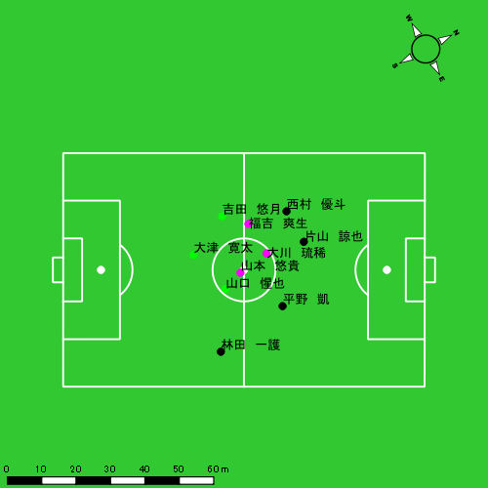 |  |  |  |  | 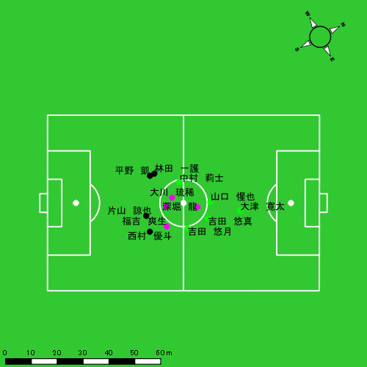

スプリント回数とハイスピード距離、加減速回数について
スプリント回数1…24.00km/hを超えた回数
スプリント回数2…20.00km/hを超えた回数
スプリント回数3…18.00km/hを超えた回数
ハイスピード距離…18.00km/hを超えた状態での移動距離
加減速回数…加速度が3.0m/s^2を超えて加速または減速した回数
加減速回数2…加速度が2.5m/s^2を超えて加速または減速した回数
加減速回数3…加速度が2.0m/s^2を超えて加速または減速した回数
前後バランス…プラス～前傾姿勢, マイナス～後傾姿勢
...

全体走行グラフ
速度ゾーングラフ

 | -5.4km/h | 5.4km/h-12.6km/h | 12.6km/h-18.0km/h | 18.0km/h-23.4km/h | 23.4km/h-28.8km/h | 28.8km/h-
片山 諒也 | 1,318.30 | 3,301.57 | 1,662.56 | 286.61 | 93.02 | 0.00
平野 凱 | 1,577.52 | 3,553.35 | 1,308.63 | 475.43 | 36.59 | 0.00
西村 優斗 | 1,345.07 | 4,014.23 | 1,906.75 | 570.95 | 80.97 | 0.00
福吉 爽生 | 1,314.45 | 3,534.27 | 2,131.02 | 547.10 | 106.18 | 0.00
山本 悠貴 | 1,447.76 | 4,384.70 | 2,405.52 | 606.16 | 40.31 | 0.00
吉田 悠月 | 1,254.93 | 3,843.10 | 1,518.26 | 590.30 | 128.96 | 0.00
山口 惺也 | 1,491.56 | 3,966.63 | 1,966.89 | 637.93 | 205.32 | 0.00
大津 寛太 | 991.87 | 2,499.19 | 1,148.72 | 514.12 | 116.09 | 0.00
大川 琉稀 | 1,825.08 | 4,086.18 | 1,831.14 | 435.13 | 72.84 | 0.00
林田 一護 | 1,332.76 | 2,442.86 | 768.54 | 1,062.23 | 989.68 | 1,459.31
中村 莉士 | 538.37 | 1,499.57 | 771.98 | 303.57 | 38.08 | 0.00
吉田 悠真 | 130.77 | 616.56 | 516.54 | 269.63 | 39.42 | 0.00
深堀 龍 | 196.22 | 626.96 | 606.41 | 196.59 | 31.92 | 0.00

速度ゾーン（時間割合, セッション別）
速度ゾーン（時間割合詳細）
 | ZONE1 | ZONE2 | ZONE3 | ZONE4 | ZONE5 | ZONE6
0119vs長崎総附前半 | 48.38% | 38.41% | 10.25% | 2.36% | 0.53% | 0.07% | 0119vs長崎総附前半 0 - 15 | 42.76% | 42.13% | 12.30% | 2.58% | 0.24% | 0.00%
0119vs長崎総附後半 | 52.84% | 33.70% | 9.46% | 2.72% | 0.69% | 0.59% | 15 - 30 | 52.82% | 35.56% | 9.12% | 2.13% | 0.35% | 0.00%
 |  |  |  |  |  |  | 30 - | 50.61% | 36.72% | 8.38% | 2.40% | 1.53% | 0.36%
 |  |  |  |  |  |  | 0119vs長崎総附後半 0 - 15 | 57.39% | 32.15% | 7.86% | 2.01% | 0.38% | 0.22%
 |  |  |  |  |  |  | 15 - 30 | 51.61% | 35.57% | 8.90% | 2.29% | 0.61% | 1.02%
 |  |  |  |  |  |  | 30 - | 47.32% | 33.20% | 13.06% | 4.61% | 1.31% | 0.50%

合計 / 走行距離
平均 / 走行距離
0119vs長崎総附前半 0 - 15 | 17314.49 | 1567.43 | 1926.72 | 1872.72 | 1317.71 | 71.58 | 116.78 | 232.39 | 7.19% | 4.08% | 5.97% | 12.56% | 117.35 | 103.40 | 128.45 | 124.85 | 8.78 | 4.50 | 7.79 | 15.49 | 7 | 0 | 0 | 2.3333333333 | 75.67 | 0.00 | 0.00 | 25.22
15 - 30 | 15510.37 | 1165.63 | 1862.38 | 1753.57 | 1229.09 | 65.57 | 143.76 | 178.51 | 7.16% | 4.56% | 7.65% | 10.14% | 103.40 | 77.71 | 124.16 | 116.90 | 8.19 | 4.37 | 9.58 | 11.90 | 9 | 0.25 | 0.66666666667 | 2 | 155.07 | 1.70 | 11.62 | 37.80
30 - | 7848.05 | 810.25 | 774.12 | 761.55 | 1157.74 | 237.26 | 35.74 | 33.83 | 10.81% | 20.24% | 4.55% | 4.49% | 111.58 | 115.20 | 110.07 | 108.28 | 16.46 | 33.73 | 5.08 | 4.81 | 12 | 3 | 0 | 0 | 542.13 | 135.53 | 0.00 | 0.00
0119vs長崎総附後半 0 - 15 | 13987.88 | 1229.55 | 1504.48 | 1518.75 | 1375.05 | 162.65 | 94.66 | 146.81 | 9.15% | 12.27% | 6.20% | 8.23% | 95.11 | 81.97 | 100.30 | 104.36 | 8.62 | 10.84 | 6.31 | 8.13 | 12 | 1.5 | 0.33333333333 | 1.6666666667 | 386.68 | 67.16 | 10.11 | 29.24
15 - 30 | 16177.28 | 1619.58 | 1647.70 | 1188.97 | 2355.90 | 416.36 | 97.75 | 99.31 | 10.56% | 19.03% | 6.66% | 6.90% | 103.77 | 107.97 | 116.30 | 90.38 | 14.01 | 27.76 | 7.89 | 7.90 | 12 | 1.75 | 0.66666666667 | 0.75 | 1176.64 | 279.35 | 6.82 | 9.70
30 - | 10761.25 | 1091.87 | 1091.81 | 1039.44 | 2111.77 | 281.60 | 143.13 | 185.33 | 18.30% | 22.76% | 13.00% | 17.64% | 118.91 | 120.65 | 120.64 | 114.86 | 23.33 | 31.12 | 15.82 | 20.48 | 15 | 1.75 | 1.3333333333 | 1.3333333333 | 624.70 | 125.11 | 22.38 | 19.05

合計 / ハイスピード距離
平均 / ハイスピード距離

平均 / %HIR
平均 / %HIR

平均 / １分毎走行距離
平均 / １分毎走行距離

平均 / １分毎ハイスピード距離
平均 / １分毎ハイスピード距離

合計 / スプリント回数
平均 / スプリント回数

合計 / スプリント距離
平均 / スプリント距離

片山 諒也
...
 | 計測開始（JST） | 計測終了（JST） | ディフェンディング サード | ミドル サード | アタッキング サード |  | ZONE1 (m, hh:mm:ss) |  | ZONE2 (m, hh:mm:ss) |  | ZONE3 (m, hh:mm:ss) |  | ZONE4 (m, hh:mm:ss) |  | ZONE5 (m, hh:mm:ss) |  | ZONE6 (m, hh:mm:ss) |  | 合計
片山 諒也 |  |  |  |  |  |  | -5.4km/h |  | 5.4km/h-12.6km/h |  | 12.6km/h-18.0km/h |  | 18.0km/h-23.4km/h |  | 23.4km/h-28.8km/h |  | 28.8km/h-
0119vs長崎総附前半 | 2025/01/19 13:00:32 - 2025/01/19 13:15:31 |  | 48.65% | 42.39% | 8.96% | 0119vs長崎総附前半 0 - 15 | 278.72 | 0:07:43 | 736.77 | 0:05:17 | 447.17 | 0:01:47 | 63.72 | 0:00:12 | 6.74 | 0:00:01 | 0.00 | 0:00:00 | 1,533.12
 | 2025/01/19 13:15:32 - 2025/01/19 13:30:31 |  | 47.37% | 52.63% | 0.00% | 15 - 30 | 243.60 | 0:08:44 | 664.93 | 0:04:42 | 359.53 | 0:01:28 | 31.00 | 0:00:06 | 9.53 | 0:00:01 | 0.00 | 0:00:00 | 1,308.58
 | 2025/01/19 13:30:32 - 2025/01/19 13:37:33 |  | 57.05% | 42.95% | 0.00% | 30 - | 122.54 | 0:04:26 | 306.03 | 0:02:08 | 102.18 | 0:00:24 | 22.72 | 0:00:04 | 0.00 | 0:00:00 | 0.00 | 0:00:00 | 553.46
0119vs長崎総附後半 | 2025/01/19 13:49:21 - 2025/01/19 14:04:20 |  | 32.74% | 50.14% | 17.13% | 0119vs長崎総附後半 0 - 15 | 263.15 | 0:10:06 | 488.61 | 0:03:30 | 299.48 | 0:01:12 | 47.80 | 0:00:09 | 18.92 | 0:00:03 | 0.00 | 0:00:00 | 1,117.95
 | 2025/01/19 14:04:21 - 2025/01/19 14:19:20 |  | 74.77% | 25.23% | 0.00% | 15 - 30 | 286.32 | 0:09:08 | 661.30 | 0:04:46 | 238.64 | 0:00:57 | 47.06 | 0:00:08 | 2.62 | 0:00:00 | 0.00 | 0:00:00 | 1,235.94
 | 2025/01/19 14:19:21 - 2025/01/19 14:28:23 |  | 42.67% | 35.13% | 22.20% | 30 - | 123.97 | 0:04:46 | 443.93 | 0:03:04 | 215.56 | 0:00:53 | 74.32 | 0:00:13 | 55.22 | 0:00:08 | 0.00 | 0:00:00 | 913.00
 |  |  |  |  |  |  | 1,318.30 | 0:44:52 | 3,301.57 | 0:23:27 | 1,662.56 | 0:06:41 | 286.61 | 0:00:51 | 93.02 | 0:00:14 | 0.00 | 0:00:00 | 6,662.05

速度ゾーン（時間割合）グラフ
速度ゾーン（時間割合, セッション別）
速度ゾーン（時間割合詳細）
ZONE1 | ZONE2 | ZONE3 | ZONE4 | ZONE5 | ZONE6 | 0119vs長崎総附前半 | 56.37% | 32.71% | 9.85% | 0.96% | 0.11% | 0.00% | 0119vs長崎総附前半 0 - 15 | 51.46% | 35.27% | 11.85% | 1.31% | 0.11% | 0.00%
0:44:52 | 0:23:27 | 0:06:41 | 0:00:51 | 0:00:14 | 0:00:00 | 0119vs長崎総附後半 | 61.46% | 29.02% | 7.77% | 1.27% | 0.48% | 0.00% | 15 - 30 | 58.18% | 31.29% | 9.76% | 0.62% | 0.16% | 0.00%
 |  |  |  |  |  |  |  |  |  |  |  |  | 30 - | 62.99% | 30.28% | 5.78% | 0.95% | 0.00% | 0.00%
 |  |  |  |  |  |  |  |  |  |  |  |  | 0119vs長崎総附後半 0 - 15 | 67.36% | 23.38% | 8.00% | 0.96% | 0.31% | 0.00%
 |  |  |  |  |  |  |  |  |  |  |  |  | 15 - 30 | 60.91% | 31.76% | 6.38% | 0.91% | 0.04% | 0.00%
 |  |  |  |  |  |  |  |  |  |  |  |  | 30 - | 52.60% | 33.85% | 9.69% | 2.39% | 1.47% | 0.00%

1分毎走行距離
1分毎ハイスピード距離
速度ゾーングラフ
0119vs長崎総附前半 0 - 15 | 102.2077091 | 3.7521182689
15 - 30 | 87.238884429 | 2.2935467913
30 - | 78.621400032 | 2.799733384
0119vs長崎総附後半 0 - 15 | 74.530112384 | 4.1808071218
15 - 30 | 82.396261662 | 3.3114654999
30 - | 100.88380581 | 13.981818192

少ない 出現率 多い
少ない 出現率 多い
少ない 出現率 多い
少ない 出現率 多い
0119vs長崎総附前半 平均ポジション |  |  |  |  | 0119vs長崎総附前半 ハイスピードゾーン |  |  |  |  |  |  | 0119vs長崎総附前半 スプリントゾーン1 |  |  |  |  |  |  | 0119vs長崎総附前半 スプリントゾーン2 | 0119vs長崎総附前半 スプリントゾーン3
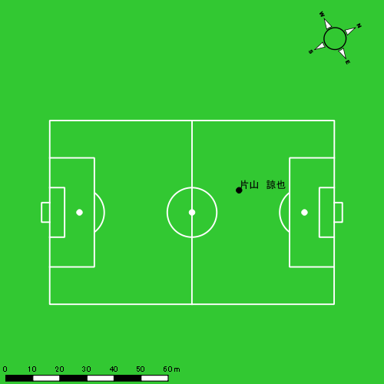 |  |  |  |  | 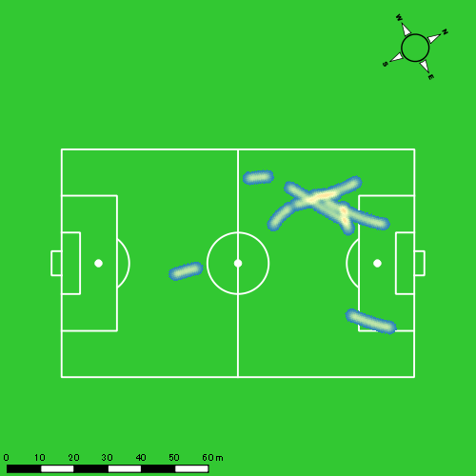 |  |  |  |  |  |  |  |  |  |  |  |  |  | 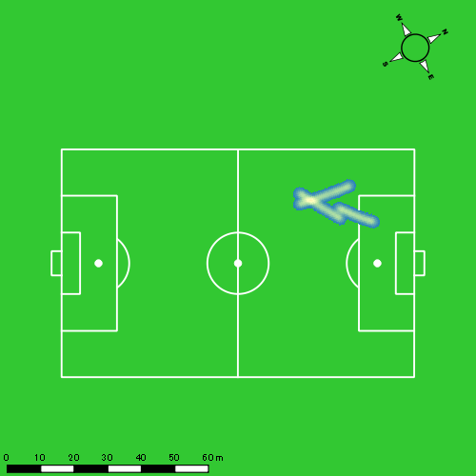
0119vs長崎総附後半 平均ポジション |  |  |  |  | 0119vs長崎総附後半 ハイスピードゾーン |  |  |  |  |  |  | 0119vs長崎総附後半 スプリントゾーン1 |  |  |  |  |  |  | 0119vs長崎総附後半 スプリントゾーン2 | 0119vs長崎総附後半 スプリントゾーン3
少ない 出現率 多い
少ない 出現率 多い
少ない 出現率 多い
少ない 出現率 多い
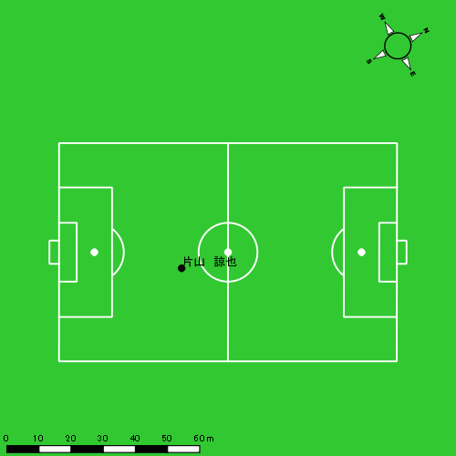 |  |  |  |  | 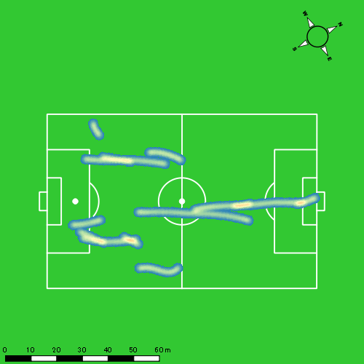 |  |  |  |  |  |  |  |  |  |  |  |  |  | 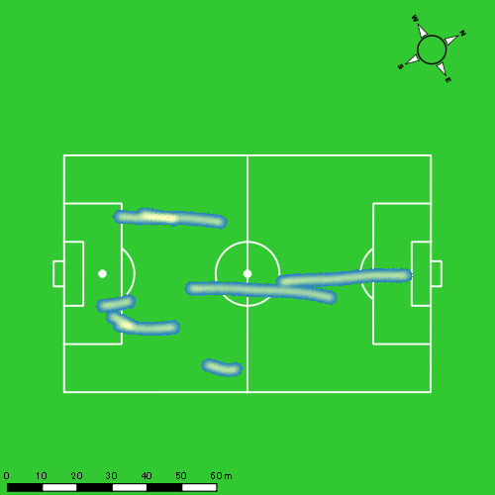

平野 凱
...
 | 計測開始（JST） | 計測終了（JST） | ディフェンディング サード | ミドル サード | アタッキング サード |  | ZONE1 (m, hh:mm:ss) |  | ZONE2 (m, hh:mm:ss) |  | ZONE3 (m, hh:mm:ss) |  | ZONE4 (m, hh:mm:ss) |  | ZONE5 (m, hh:mm:ss) |  | ZONE6 (m, hh:mm:ss) |  | 合計
平野 凱 |  |  |  |  |  |  | -5.4km/h |  | 5.4km/h-12.6km/h |  | 12.6km/h-18.0km/h |  | 18.0km/h-23.4km/h |  | 23.4km/h-28.8km/h |  | 28.8km/h-
0119vs長崎総附前半 | 2025/01/19 13:00:32 - 2025/01/19 13:15:31 |  | 27.60% | 57.64% | 14.76% | 0119vs長崎総附前半 0 - 15 | 337.57 | 0:06:51 | 938.35 | 0:06:40 | 272.35 | 0:01:06 | 118.68 | 0:00:21 | 13.60 | 0:00:02 | 0.00 | 0:00:00 | 1,680.55
 | 2025/01/19 13:15:32 - 2025/01/19 13:30:31 |  | 33.54% | 64.87% | 1.59% | 15 - 30 | 371.96 | 0:09:24 | 628.87 | 0:04:29 | 208.87 | 0:00:51 | 89.01 | 0:00:16 | 1.30 | 0:00:00 | 0.00 | 0:00:00 | 1,300.02
 | 2025/01/19 13:30:32 - 2025/01/19 13:37:33 |  | 32.92% | 67.08% | 0.00% | 30 - | 179.21 | 0:04:12 | 317.71 | 0:02:20 | 86.73 | 0:00:21 | 51.87 | 0:00:09 | 0.00 | 0:00:00 | 0.00 | 0:00:00 | 635.52
0119vs長崎総附後半 | 2025/01/19 13:49:21 - 2025/01/19 14:04:20 |  | 26.62% | 58.40% | 14.98% | 0119vs長崎総附後半 0 - 15 | 261.73 | 0:10:13 | 513.41 | 0:03:43 | 207.03 | 0:00:49 | 75.43 | 0:00:14 | 0.00 | 0:00:00 | 0.00 | 0:00:00 | 1,057.60
 | 2025/01/19 14:04:21 - 2025/01/19 14:19:20 |  | 73.18% | 26.15% | 0.66% | 15 - 30 | 290.98 | 0:08:51 | 718.79 | 0:04:59 | 262.44 | 0:01:03 | 33.15 | 0:00:06 | 5.32 | 0:00:01 | 0.00 | 0:00:00 | 1,310.69
 | 2025/01/19 14:19:21 - 2025/01/19 14:28:23 |  | 34.60% | 41.44% | 23.96% | 30 - | 136.07 | 0:04:30 | 436.21 | 0:03:06 | 271.21 | 0:01:06 | 107.30 | 0:00:19 | 16.38 | 0:00:02 | 0.00 | 0:00:00 | 967.16
 |  |  |  |  |  |  | 1,577.52 | 0:44:00 | 3,553.35 | 0:25:18 | 1,308.63 | 0:05:16 | 475.43 | 0:01:25 | 36.59 | 0:00:05 | 0.00 | 0:00:00 | 6,951.53

速度ゾーン（時間割合）グラフ
速度ゾーン（時間割合, セッション別）
速度ゾーン（時間割合詳細）
ZONE1 | ZONE2 | ZONE3 | ZONE4 | ZONE5 | ZONE6 | 0119vs長崎総附前半 | 55.19% | 36.43% | 6.20% | 2.08% | 0.10% | 0.00% | 0119vs長崎総附前半 0 - 15 | 45.63% | 44.48% | 7.33% | 2.33% | 0.22% | 0.00%
0:44:00 | 0:25:18 | 0:05:16 | 0:01:25 | 0:00:05 | 0:00:00 | 0119vs長崎総附後半 | 60.34% | 30.24% | 7.62% | 1.66% | 0.14% | 0.00% | 15 - 30 | 62.62% | 29.93% | 5.67% | 1.76% | 0.02% | 0.00%
 |  |  |  |  |  |  |  |  |  |  |  |  | 30 - | 59.72% | 33.13% | 4.93% | 2.23% | 0.00% | 0.00%
 |  |  |  |  |  |  |  |  |  |  |  |  | 0119vs長崎総附後半 0 - 15 | 68.13% | 24.82% | 5.49% | 1.56% | 0.00% | 0.00%
 |  |  |  |  |  |  |  |  |  |  |  |  | 15 - 30 | 58.96% | 33.27% | 7.04% | 0.64% | 0.09% | 0.00%
 |  |  |  |  |  |  |  |  |  |  |  |  | 30 - | 49.72% | 34.22% | 12.12% | 3.50% | 0.44% | 0.00%

1分毎走行距離
1分毎ハイスピード距離
速度ゾーングラフ
0119vs長崎総附前半 0 - 15 | 112.03693034 | 8.5558820527
15 - 30 | 86.668001855 | 5.8101082578
30 - | 90.335330408 | 7.077084319
0119vs長崎総附後半 0 - 15 | 70.506623407 | 4.4840409862
15 - 30 | 87.361691067 | 2.5645837404
30 - | 106.86820626 | 13.44501787

少ない 出現率 多い
少ない 出現率 多い
少ない 出現率 多い
0119vs長崎総附前半 平均ポジション |  |  |  |  | 0119vs長崎総附前半 ハイスピードゾーン |  |  |  |  |  |  | 0119vs長崎総附前半 スプリントゾーン2 |  |  |  |  |  |  | 0119vs長崎総附前半 スプリントゾーン3
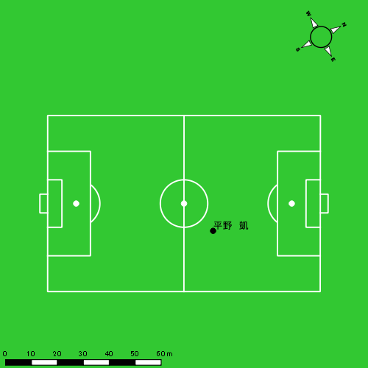 |  |  |  |  | 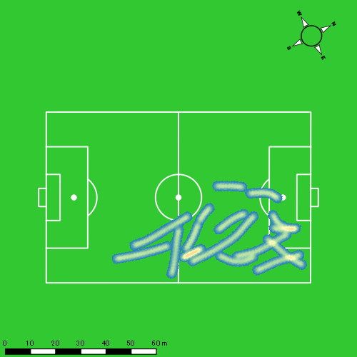 |  |  |  |  |  |  | 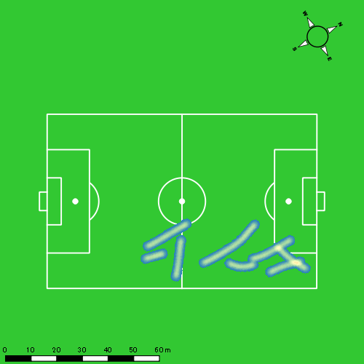
0119vs長崎総附後半 平均ポジション |  |  |  |  | 0119vs長崎総附後半 ハイスピードゾーン |  |  |  |  |  |  | 0119vs長崎総附後半 スプリントゾーン1 |  |  |  |  |  |  | 0119vs長崎総附後半 スプリントゾーン2 | 0119vs長崎総附後半 スプリントゾーン3
少ない 出現率 多い
少ない 出現率 多い
少ない 出現率 多い
少ない 出現率 多い
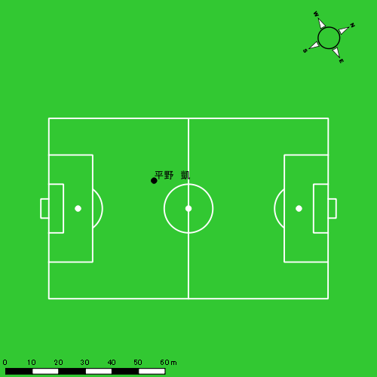 |  |  |  |  | 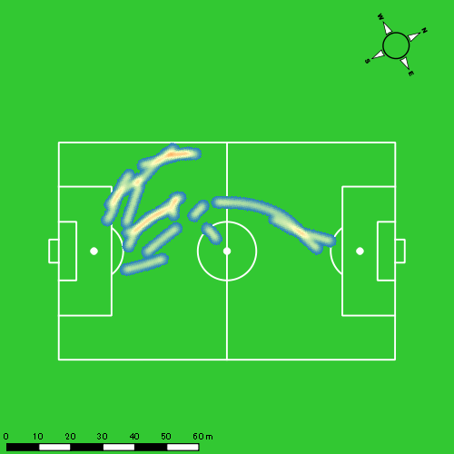 |  |  |  |  |  |  |  |  |  |  |  |  |  | 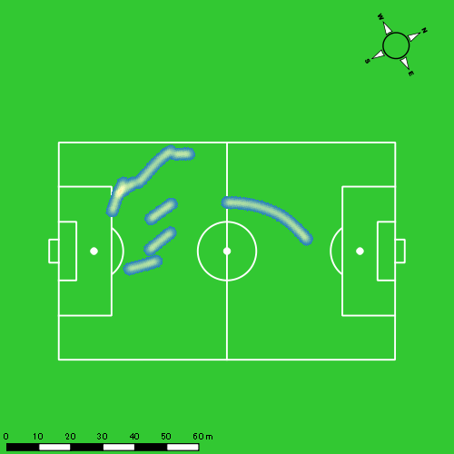

西村 優斗
...
 | 計測開始（JST） | 計測終了（JST） | ディフェンディング サード | ミドル サード | アタッキング サード |  | ZONE1 (m, hh:mm:ss) |  | ZONE2 (m, hh:mm:ss) |  | ZONE3 (m, hh:mm:ss) |  | ZONE4 (m, hh:mm:ss) |  | ZONE5 (m, hh:mm:ss) |  | ZONE6 (m, hh:mm:ss) |  | 合計
西村 優斗 |  |  |  |  |  |  | -5.4km/h |  | 5.4km/h-12.6km/h |  | 12.6km/h-18.0km/h |  | 18.0km/h-23.4km/h |  | 23.4km/h-28.8km/h |  | 28.8km/h-
0119vs長崎総附前半 | 2025/01/19 13:00:32 - 2025/01/19 13:15:31 |  | 44.14% | 45.37% | 10.49% | 0119vs長崎総附前半 0 - 15 | 294.58 | 0:06:42 | 862.65 | 0:06:08 | 464.19 | 0:01:53 | 90.87 | 0:00:17 | 1.37 | 0:00:00 | 0.00 | 0:00:00 | 1,713.66
 | 2025/01/19 13:15:32 - 2025/01/19 13:30:31 |  | 45.45% | 53.49% | 1.06% | 15 - 30 | 344.44 | 0:07:47 | 767.22 | 0:05:30 | 319.52 | 0:01:16 | 145.70 | 0:00:27 | 0.00 | 0:00:00 | 0.00 | 0:00:00 | 1,576.87
 | 2025/01/19 13:30:32 - 2025/01/19 13:37:33 |  | 33.31% | 66.31% | 0.38% | 30 - | 120.47 | 0:03:32 | 394.46 | 0:02:49 | 120.41 | 0:00:29 | 51.57 | 0:00:09 | 14.05 | 0:00:02 | 0.00 | 0:00:00 | 700.96
0119vs長崎総附後半 | 2025/01/19 13:49:21 - 2025/01/19 14:04:20 |  | 33.78% | 44.17% | 22.05% | 0119vs長崎総附後半 0 - 15 | 237.71 | 0:08:22 | 707.81 | 0:05:10 | 316.28 | 0:01:16 | 67.03 | 0:00:12 | 1.27 | 0:00:00 | 0.00 | 0:00:00 | 1,330.10
 | 2025/01/19 14:04:21 - 2025/01/19 14:19:20 |  | 70.02% | 29.98% | 0.00% | 15 - 30 | 247.97 | 0:07:15 | 827.42 | 0:06:01 | 325.70 | 0:01:19 | 126.81 | 0:00:23 | 15.15 | 0:00:02 | 0.00 | 0:00:00 | 1,543.04
 | 2025/01/19 14:19:21 - 2025/01/19 14:28:23 |  | 43.42% | 30.50% | 26.08% | 30 - | 99.88 | 0:04:05 | 454.68 | 0:03:07 | 360.66 | 0:01:29 | 88.98 | 0:00:16 | 49.13 | 0:00:07 | 0.00 | 0:00:00 | 1,053.34
 |  |  |  |  |  |  | 1,345.07 | 0:37:44 | 4,014.23 | 0:28:43 | 1,906.75 | 0:07:42 | 570.95 | 0:01:44 | 80.97 | 0:00:12 | 0.00 | 0:00:00 | 7,917.97

速度ゾーン（時間割合）グラフ
速度ゾーン（時間割合, セッション別）
速度ゾーン（時間割合詳細）
ZONE1 | ZONE2 | ZONE3 | ZONE4 | ZONE5 | ZONE6 | 0119vs長崎総附前半 | 48.67% | 38.98% | 9.86% | 2.39% | 0.10% | 0.00% | 0119vs長崎総附前半 0 - 15 | 44.68% | 40.85% | 12.58% | 1.87% | 0.02% | 0.00%
0:37:44 | 0:28:43 | 0:07:42 | 0:01:44 | 0:00:12 | 0:00:00 | 0119vs長崎総附後半 | 50.46% | 36.59% | 10.39% | 2.16% | 0.40% | 0.00% | 15 - 30 | 51.89% | 36.62% | 8.49% | 3.00% | 0.00% | 0.00%
 |  |  |  |  |  |  |  |  |  |  |  |  | 30 - | 50.33% | 40.00% | 6.97% | 2.23% | 0.47% | 0.00%
 |  |  |  |  |  |  |  |  |  |  |  |  | 0119vs長崎総附後半 0 - 15 | 55.78% | 34.47% | 8.40% | 1.33% | 0.02% | 0.00%
 |  |  |  |  |  |  |  |  |  |  |  |  | 15 - 30 | 48.36% | 40.07% | 8.78% | 2.56% | 0.24% | 0.00%
 |  |  |  |  |  |  |  |  |  |  |  |  | 30 - | 45.12% | 34.36% | 16.35% | 2.87% | 1.29% | 0.00%

1分毎走行距離
1分毎ハイスピード距離
速度ゾーングラフ
0119vs長崎総附前半 0 - 15 | 114.24376014 | 5.7048291915
15 - 30 | 105.11039228 | 9.3825596044
30 - | 99.568213043 | 9.330168214
0119vs長崎総附後半 0 - 15 | 88.673542614 | 4.0304559284
15 - 30 | 102.82526958 | 9.1123106587
30 - | 116.34318851 | 14.781694527

少ない 出現率 多い
少ない 出現率 多い
少ない 出現率 多い
少ない 出現率 多い
0119vs長崎総附前半 平均ポジション |  |  |  |  | 0119vs長崎総附前半 ハイスピードゾーン |  |  |  |  |  |  | 0119vs長崎総附前半 スプリントゾーン1 |  |  |  |  |  |  | 0119vs長崎総附前半 スプリントゾーン2 | 0119vs長崎総附前半 スプリントゾーン3
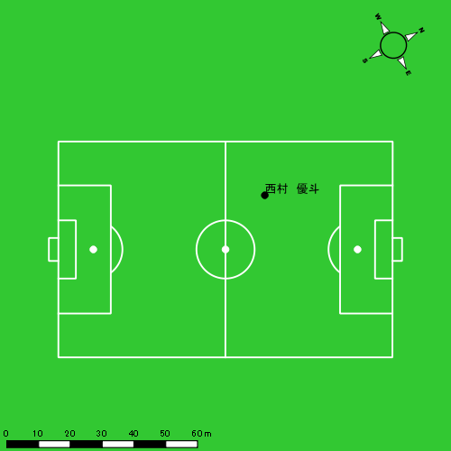 |  |  |  |  | 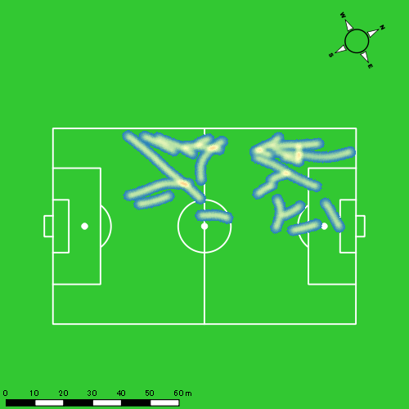
0119vs長崎総附後半 平均ポジション |  |  |  |  | 0119vs長崎総附後半 ハイスピードゾーン |  |  |  |  |  |  | 0119vs長崎総附後半 スプリントゾーン1 |  |  |  |  |  |  | 0119vs長崎総附後半 スプリントゾーン2 | 0119vs長崎総附後半 スプリントゾーン3
少ない 出現率 多い
少ない 出現率 多い
少ない 出現率 多い
少ない 出現率 多い
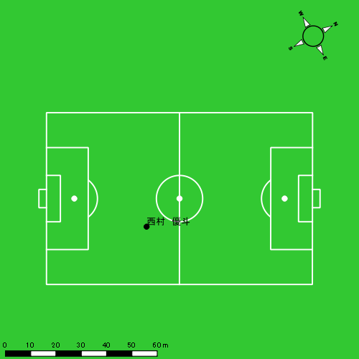 |  |  |  |  | 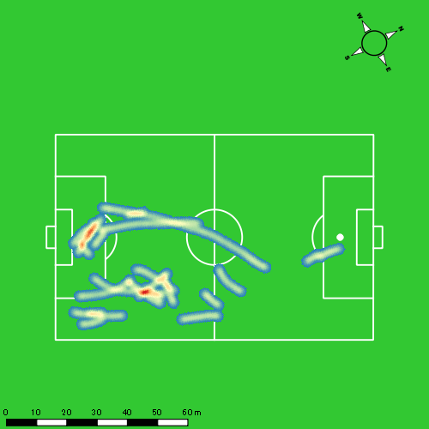 |  |  |  |  |  |  | 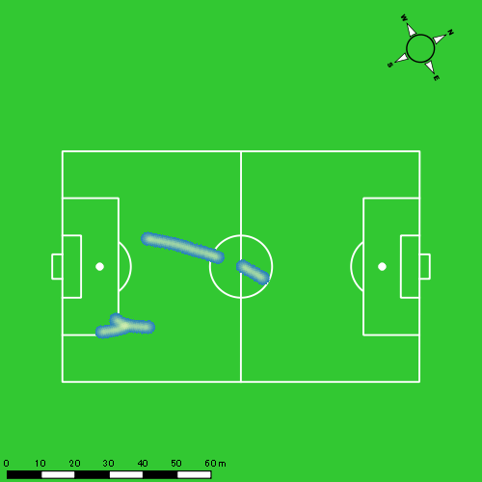 |  |  |  |  |  |  | 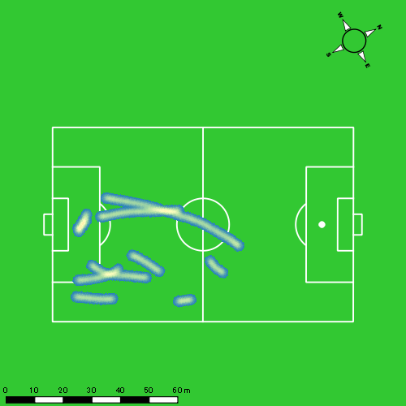

福吉 爽生
...
 | 計測開始（JST） | 計測終了（JST） | ディフェンディング サード | ミドル サード | アタッキング サード |  | ZONE1 (m, hh:mm:ss) |  | ZONE2 (m, hh:mm:ss) |  | ZONE3 (m, hh:mm:ss) |  | ZONE4 (m, hh:mm:ss) |  | ZONE5 (m, hh:mm:ss) |  | ZONE6 (m, hh:mm:ss) |  | 合計
福吉 爽生 |  |  |  |  |  |  | -5.4km/h |  | 5.4km/h-12.6km/h |  | 12.6km/h-18.0km/h |  | 18.0km/h-23.4km/h |  | 23.4km/h-28.8km/h |  | 28.8km/h-
0119vs長崎総附前半 | 2025/01/19 13:00:32 - 2025/01/19 13:15:31 |  | 25.16% | 52.36% | 22.48% | 0119vs長崎総附前半 0 - 15 | 266.02 | 0:05:23 | 902.29 | 0:06:22 | 684.26 | 0:02:45 | 159.21 | 0:00:29 | 8.25 | 0:00:01 | 0.00 | 0:00:00 | 2,020.04
 | 2025/01/19 13:15:32 - 2025/01/19 13:30:31 |  | 26.82% | 56.25% | 16.92% | 15 - 30 | 333.95 | 0:06:05 | 888.87 | 0:06:17 | 513.55 | 0:02:04 | 159.02 | 0:00:28 | 39.39 | 0:00:06 | 0.00 | 0:00:00 | 1,934.77
 | 2025/01/19 13:30:32 - 2025/01/19 13:37:33 |  | 15.28% | 78.85% | 5.88% | 30 - | 150.16 | 0:03:11 | 414.35 | 0:02:58 | 208.28 | 0:00:50 | 19.93 | 0:00:04 | 0.00 | 0:00:00 | 0.00 | 0:00:00 | 792.72
0119vs長崎総附後半 | 2025/01/19 13:49:21 - 2025/01/19 14:04:20 |  | 21.77% | 37.36% | 40.86% | 0119vs長崎総附後半 0 - 15 | 307.75 | 0:07:28 | 749.11 | 0:05:23 | 446.72 | 0:01:46 | 95.96 | 0:00:18 | 39.71 | 0:00:06 | 0.00 | 0:00:00 | 1,639.26
 | 2025/01/19 14:04:21 - 2025/01/19 14:16:04 |  | 61.65% | 34.55% | 3.80% | 15 - 30 | 256.56 | 0:06:24 | 579.64 | 0:03:50 | 278.21 | 0:01:08 | 112.97 | 0:00:20 | 18.83 | 0:00:03 | 0.00 | 0:00:00 | 1,246.22
 |  |  |  |  |  |  | 1,314.45 | 0:28:30 | 3,534.27 | 0:24:49 | 2,131.02 | 0:08:33 | 547.10 | 0:01:38 | 106.18 | 0:00:15 | 0.00 | 0:00:00 | 7,633.01

速度ゾーン（時間割合）グラフ
速度ゾーン（時間割合, セッション別）
速度ゾーン（時間割合詳細）
ZONE1 | ZONE2 | ZONE3 | ZONE4 | ZONE5 | ZONE6 | 0119vs長崎総附前半 | 39.54% | 42.14% | 15.28% | 2.72% | 0.32% | 0.00% | 0119vs長崎総附前半 0 - 15 | 35.85% | 42.41% | 18.38% | 3.22% | 0.13% | 0.00%
0:28:30 | 0:24:49 | 0:08:33 | 0:01:38 | 0:00:15 | 0:00:00 | 0119vs長崎総附後半 | 51.86% | 34.49% | 10.81% | 2.32% | 0.52% | 0.00% | 15 - 30 | 40.60% | 41.89% | 13.78% | 3.09% | 0.64% | 0.00%
 |  |  |  |  |  |  |  |  |  |  |  |  | 30 - | 45.17% | 42.09% | 11.90% | 0.85% | 0.00% | 0.00%
 |  |  |  |  |  |  |  |  |  |  |  |  | 0119vs長崎総附後半 0 - 15 | 49.73% | 35.93% | 11.76% | 1.96% | 0.62% | 0.00%
 |  |  |  |  |  |  |  |  |  |  |  |  | 15 - 30 | 54.57% | 32.64% | 9.60% | 2.78% | 0.40% | 0.00%

1分毎走行距離
1分毎ハイスピード距離
速度ゾーングラフ
0119vs長崎総附前半 0 - 15 | 134.66916229 | 10.711729103
15 - 30 | 128.95835985 | 12.765584587
30 - | 112.52278621 | 2.6467380415
0119vs長崎総附後半 0 - 15 | 109.28401002 | 7.9570193564
15 - 30 | 106.19234815 | 11.146763677

少ない 出現率 多い
少ない 出現率 多い
少ない 出現率 多い
少ない 出現率 多い
0119vs長崎総附前半 平均ポジション |  |  |  |  | 0119vs長崎総附前半 ハイスピードゾーン |  |  |  |  |  |  | 0119vs長崎総附前半 スプリントゾーン1 |  |  |  |  |  |  | 0119vs長崎総附前半 スプリントゾーン2 | 0119vs長崎総附前半 スプリントゾーン3
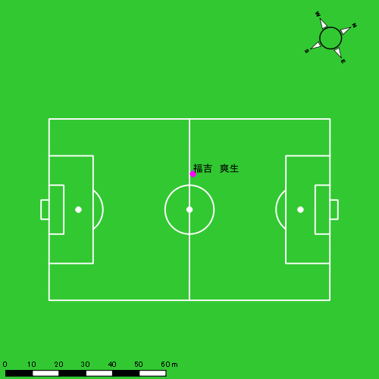 |  |  |  |  | 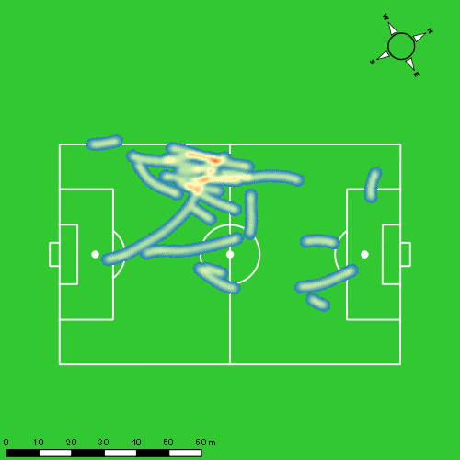 |  |  |  |  |  |  |  |  |  |  |  |  |  | 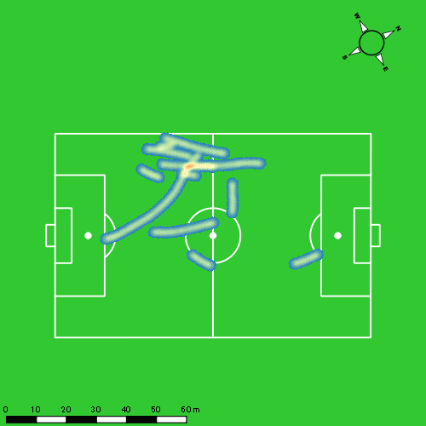
0119vs長崎総附後半 平均ポジション |  |  |  |  | 0119vs長崎総附後半 ハイスピードゾーン |  |  |  |  |  |  | 0119vs長崎総附後半 スプリントゾーン1 |  |  |  |  |  |  | 0119vs長崎総附後半 スプリントゾーン2 | 0119vs長崎総附後半 スプリントゾーン3
少ない 出現率 多い
少ない 出現率 多い
少ない 出現率 多い
少ない 出現率 多い
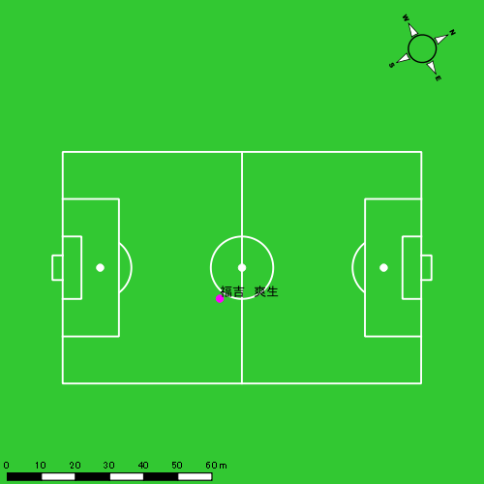 |  |  |  |  | 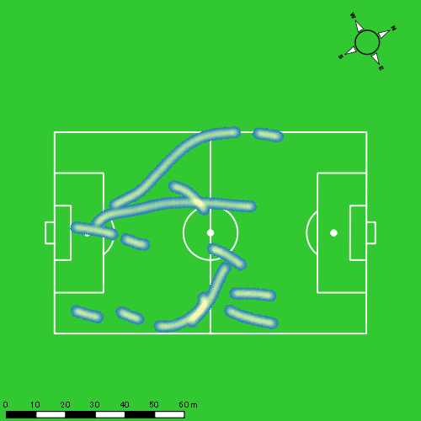 |  |  |  |  |  |  | 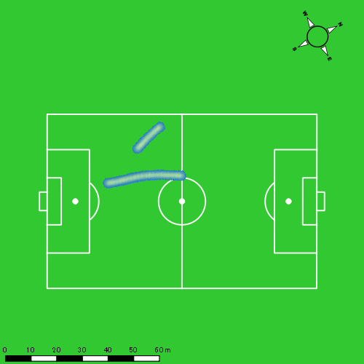 |  |  |  |  |  |  | 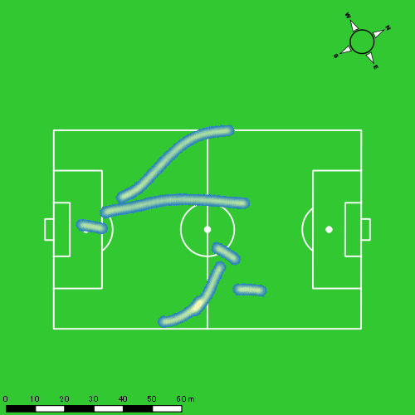

山本 悠貴
...
 | 計測開始（JST） | 計測終了（JST） | ディフェンディング サード | ミドル サード | アタッキング サード |  | ZONE1 (m, hh:mm:ss) |  | ZONE2 (m, hh:mm:ss) |  | ZONE3 (m, hh:mm:ss) |  | ZONE4 (m, hh:mm:ss) |  | ZONE5 (m, hh:mm:ss) |  | ZONE6 (m, hh:mm:ss) |  | 合計
山本 悠貴 |  |  |  |  |  |  | -5.4km/h |  | 5.4km/h-12.6km/h |  | 12.6km/h-18.0km/h |  | 18.0km/h-23.4km/h |  | 23.4km/h-28.8km/h |  | 28.8km/h-
0119vs長崎総附前半 | 2025/01/19 13:00:32 - 2025/01/19 13:15:31 |  | 19.50% | 51.96% | 28.54% | 0119vs長崎総附前半 0 - 15 | 255.37 | 0:05:12 | 953.16 | 0:06:55 | 613.43 | 0:02:27 | 137.76 | 0:00:26 | 0.00 | 0:00:00 | 0.00 | 0:00:00 | 1,959.72
 | 2025/01/19 13:15:32 - 2025/01/19 13:30:31 |  | 25.05% | 54.35% | 20.60% | 15 - 30 | 324.88 | 0:05:52 | 917.00 | 0:06:30 | 536.86 | 0:02:11 | 126.49 | 0:00:23 | 21.73 | 0:00:03 | 0.00 | 0:00:00 | 1,926.96
 | 2025/01/19 13:30:32 - 2025/01/19 13:37:33 |  | 13.44% | 71.83% | 14.73% | 30 - | 177.33 | 0:03:08 | 435.91 | 0:03:09 | 134.54 | 0:00:33 | 64.80 | 0:00:12 | 0.00 | 0:00:00 | 0.00 | 0:00:00 | 812.59
0119vs長崎総附後半 | 2025/01/19 13:49:21 - 2025/01/19 14:04:20 |  | 17.48% | 44.74% | 37.78% | 0119vs長崎総附後半 0 - 15 | 258.37 | 0:07:55 | 786.92 | 0:05:23 | 330.49 | 0:01:20 | 117.76 | 0:00:21 | 0.00 | 0:00:00 | 0.00 | 0:00:00 | 1,493.54
 | 2025/01/19 14:04:21 - 2025/01/19 14:19:20 |  | 61.13% | 38.53% | 0.34% | 15 - 30 | 304.47 | 0:07:09 | 818.43 | 0:05:45 | 477.96 | 0:01:57 | 42.99 | 0:00:08 | 13.34 | 0:00:02 | 0.00 | 0:00:00 | 1,657.19
 | 2025/01/19 14:19:21 - 2025/01/19 14:28:23 |  | 30.30% | 42.15% | 27.55% | 30 - | 127.33 | 0:04:14 | 473.27 | 0:03:10 | 312.25 | 0:01:18 | 116.36 | 0:00:21 | 5.24 | 0:00:01 | 0.00 | 0:00:00 | 1,034.45
 |  |  |  |  |  |  | 1,447.76 | 0:33:30 | 4,384.70 | 0:30:52 | 2,405.52 | 0:09:46 | 606.16 | 0:01:50 | 40.31 | 0:00:06 | 0.00 | 0:00:00 | 8,884.44

速度ゾーン（時間割合）グラフ
速度ゾーン（時間割合, セッション別）
速度ゾーン（時間割合詳細）
ZONE1 | ZONE2 | ZONE3 | ZONE4 | ZONE5 | ZONE6 | 0119vs長崎総附前半 | 38.37% | 44.76% | 14.02% | 2.71% | 0.14% | 0.00% | 0119vs長崎総附前半 0 - 15 | 34.67% | 46.10% | 16.38% | 2.85% | 0.00% | 0.00%
0:33:30 | 0:30:52 | 0:09:46 | 0:01:50 | 0:00:06 | 0:00:00 | 0119vs長崎総附後半 | 49.42% | 36.60% | 11.73% | 2.13% | 0.12% | 0.00% | 15 - 30 | 39.13% | 43.36% | 14.60% | 2.56% | 0.36% | 0.00%
 |  |  |  |  |  |  |  |  |  |  |  |  | 30 - | 44.60% | 44.88% | 7.77% | 2.75% | 0.00% | 0.00%
 |  |  |  |  |  |  |  |  |  |  |  |  | 0119vs長崎総附後半 0 - 15 | 52.78% | 35.93% | 8.91% | 2.38% | 0.00% | 0.00%
 |  |  |  |  |  |  |  |  |  |  |  |  | 15 - 30 | 47.69% | 38.29% | 12.96% | 0.84% | 0.22% | 0.00%
 |  |  |  |  |  |  |  |  |  |  |  |  | 30 - | 46.74% | 34.92% | 14.36% | 3.83% | 0.15% | 0.00%

1分毎走行距離
1分毎ハイスピード距離
速度ゾーングラフ
0119vs長崎総附前半 0 - 15 | 130.64799207 | 8.3437495496
15 - 30 | 128.43144936 | 9.2518124312
30 - | 115.44234247 | 9.0636999286
0119vs長崎総附後半 0 - 15 | 99.569262083 | 7.5170748738
15 - 30 | 110.47919289 | 3.1614851185
30 - | 114.3039869 | 12.640781462

少ない 出現率 多い
少ない 出現率 多い
少ない 出現率 多い
少ない 出現率 多い
0119vs長崎総附前半 平均ポジション |  |  |  |  | 0119vs長崎総附前半 ハイスピードゾーン |  |  |  |  |  |  | 0119vs長崎総附前半 スプリントゾーン1 |  |  |  |  |  |  | 0119vs長崎総附前半 スプリントゾーン2 | 0119vs長崎総附前半 スプリントゾーン3
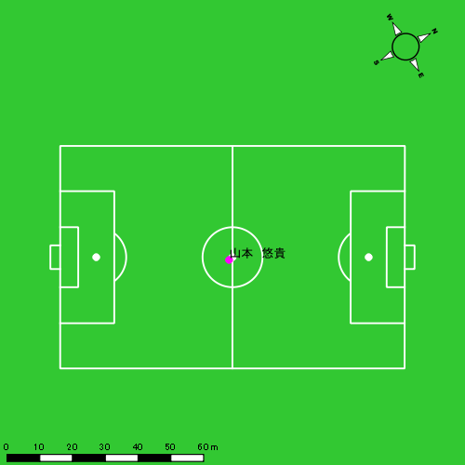 |  |  |  |  | 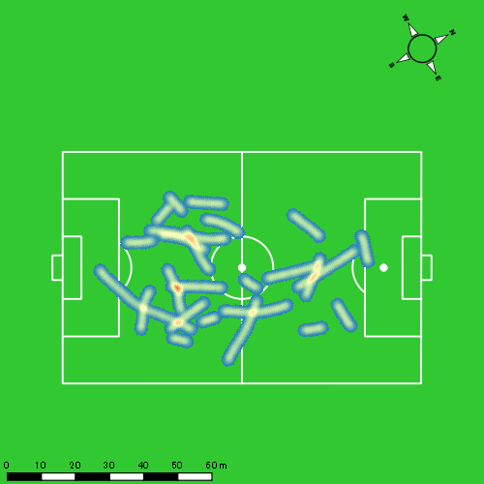 |  |  |  |  |  |  | 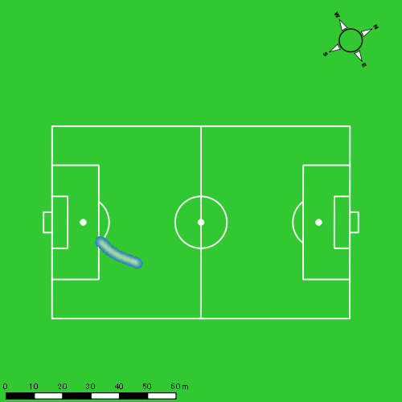 |  |  |  |  |  |  | 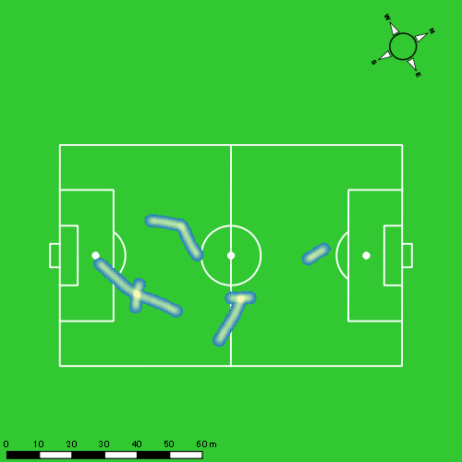
0119vs長崎総附後半 平均ポジション |  |  |  |  | 0119vs長崎総附後半 ハイスピードゾーン |  |  |  |  |  |  | 0119vs長崎総附後半 スプリントゾーン1 |  |  |  |  |  |  | 0119vs長崎総附後半 スプリントゾーン2 | 0119vs長崎総附後半 スプリントゾーン3
少ない 出現率 多い
少ない 出現率 多い
少ない 出現率 多い
少ない 出現率 多い
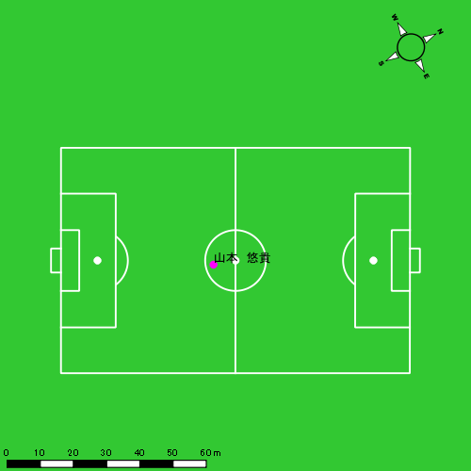 |  |  |  |  | 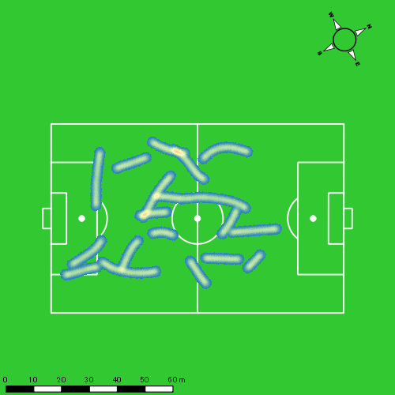 |  |  |  |  |  |  |  |  |  |  |  |  |  | 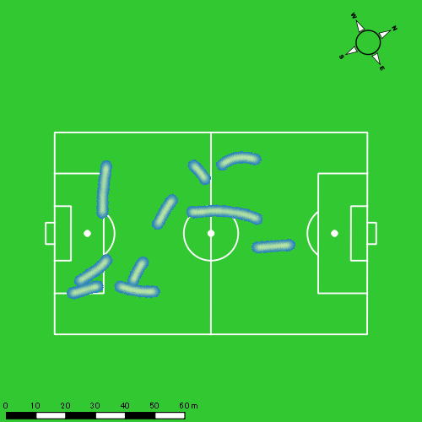

吉田 悠月
...
 | 計測開始（JST） | 計測終了（JST） | ディフェンディング サード | ミドル サード | アタッキング サード |  | ZONE1 (m, hh:mm:ss) |  | ZONE2 (m, hh:mm:ss) |  | ZONE3 (m, hh:mm:ss) |  | ZONE4 (m, hh:mm:ss) |  | ZONE5 (m, hh:mm:ss) |  | ZONE6 (m, hh:mm:ss) |  | 合計
吉田 悠月 |  |  |  |  |  |  | -5.4km/h |  | 5.4km/h-12.6km/h |  | 12.6km/h-18.0km/h |  | 18.0km/h-23.4km/h |  | 23.4km/h-28.8km/h |  | 28.8km/h-
0119vs長崎総附前半 | 2025/01/19 13:00:32 - 2025/01/19 13:15:31 |  | 18.37% | 50.19% | 31.43% | 0119vs長崎総附前半 0 - 15 | 258.24 | 0:05:39 | 935.00 | 0:06:44 | 486.69 | 0:01:58 | 196.55 | 0:00:36 | 24.86 | 0:00:04 | 0.00 | 0:00:00 | 1,901.35
 | 2025/01/19 13:15:32 - 2025/01/19 13:30:31 |  | 21.74% | 51.77% | 26.49% | 15 - 30 | 298.16 | 0:05:56 | 1,008.22 | 0:07:10 | 320.87 | 0:01:16 | 165.12 | 0:00:30 | 57.74 | 0:00:08 | 0.00 | 0:00:00 | 1,850.12
 | 2025/01/19 13:30:32 - 2025/01/19 13:37:33 |  | 4.38% | 60.24% | 35.38% | 30 - | 165.05 | 0:03:31 | 408.10 | 0:02:49 | 144.04 | 0:00:35 | 41.84 | 0:00:08 | 0.00 | 0:00:00 | 0.00 | 0:00:00 | 759.02
0119vs長崎総附後半 | 2025/01/19 13:49:21 - 2025/01/19 14:04:20 |  | 12.23% | 40.49% | 47.27% | 0119vs長崎総附後半 0 - 15 | 278.26 | 0:07:29 | 860.33 | 0:06:06 | 239.90 | 0:00:59 | 112.36 | 0:00:20 | 46.36 | 0:00:06 | 0.00 | 0:00:00 | 1,537.22
 | 2025/01/19 14:04:21 - 2025/01/19 14:16:04 |  | 51.20% | 39.85% | 8.95% | 15 - 30 | 255.21 | 0:05:35 | 631.45 | 0:04:36 | 326.77 | 0:01:18 | 74.42 | 0:00:14 | 0.00 | 0:00:00 | 0.00 | 0:00:00 | 1,287.85
 |  |  |  |  |  |  | 1,254.93 | 0:28:10 | 3,843.10 | 0:27:25 | 1,518.26 | 0:06:06 | 590.30 | 0:01:47 | 128.96 | 0:00:18 | 0.00 | 0:00:00 | 7,335.56

速度ゾーン（時間割合）グラフ
速度ゾーン（時間割合, セッション別）
速度ゾーン（時間割合詳細）
ZONE1 | ZONE2 | ZONE3 | ZONE4 | ZONE5 | ZONE6 | 0119vs長崎総附前半 | 40.78% | 45.12% | 10.30% | 3.29% | 0.52% | 0.00% | 0119vs長崎総附前半 0 - 15 | 37.70% | 44.85% | 13.09% | 3.96% | 0.40% | 0.00%
0:28:10 | 0:27:25 | 0:06:06 | 0:01:47 | 0:00:18 | 0:00:00 | 0119vs長崎総附後半 | 48.88% | 40.05% | 8.54% | 2.13% | 0.40% | 0.00% | 15 - 30 | 39.56% | 47.80% | 8.47% | 3.29% | 0.89% | 0.00%
 |  |  |  |  |  |  |  |  |  |  |  |  | 30 - | 49.95% | 39.95% | 8.25% | 1.85% | 0.00% | 0.00%
 |  |  |  |  |  |  |  |  |  |  |  |  | 0119vs長崎総附後半 0 - 15 | 49.84% | 40.67% | 6.51% | 2.27% | 0.71% | 0.00%
 |  |  |  |  |  |  |  |  |  |  |  |  | 15 - 30 | 47.64% | 39.26% | 11.14% | 1.96% | 0.00% | 0.00%

1分毎走行距離
1分毎ハイスピード距離
速度ゾーングラフ
0119vs長崎総附前半 0 - 15 | 126.75637737 | 13.948044759
15 - 30 | 123.31021126 | 14.728910428
30 - | 107.80529236 | 5.3809847735
0119vs長崎総附後半 0 - 15 | 102.48116376 | 9.9011912787
15 - 30 | 109.72862482 | 6.269497337

少ない 出現率 多い
少ない 出現率 多い
少ない 出現率 多い
少ない 出現率 多い
0119vs長崎総附前半 平均ポジション |  |  |  |  | 0119vs長崎総附前半 ハイスピードゾーン |  |  |  |  |  |  | 0119vs長崎総附前半 スプリントゾーン1 |  |  |  |  |  |  | 0119vs長崎総附前半 スプリントゾーン2 | 0119vs長崎総附前半 スプリントゾーン3
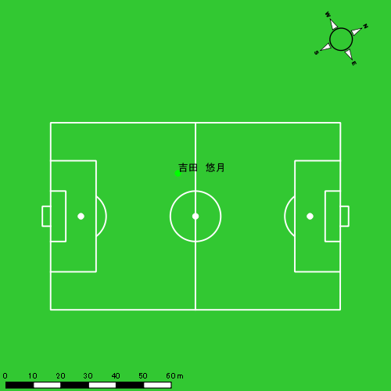 |  |  |  |  | 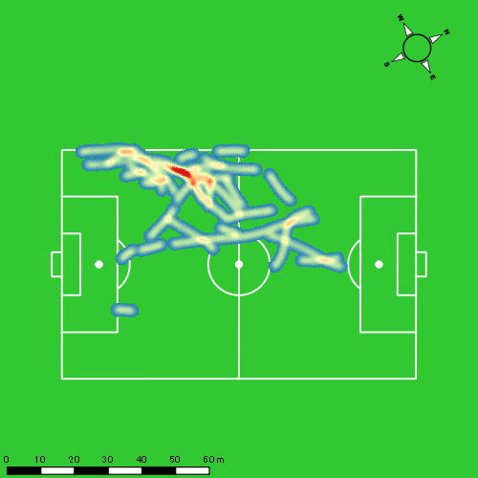 |  |  |  |  |  |  |  |  |  |  |  |  |  | 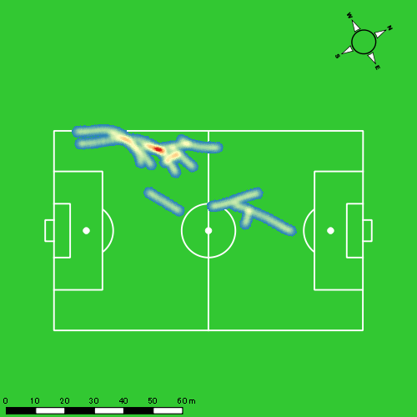
0119vs長崎総附後半 平均ポジション |  |  |  |  | 0119vs長崎総附後半 ハイスピードゾーン |  |  |  |  |  |  | 0119vs長崎総附後半 スプリントゾーン1 |  |  |  |  |  |  | 0119vs長崎総附後半 スプリントゾーン2 | 0119vs長崎総附後半 スプリントゾーン3
少ない 出現率 多い
少ない 出現率 多い
少ない 出現率 多い
少ない 出現率 多い
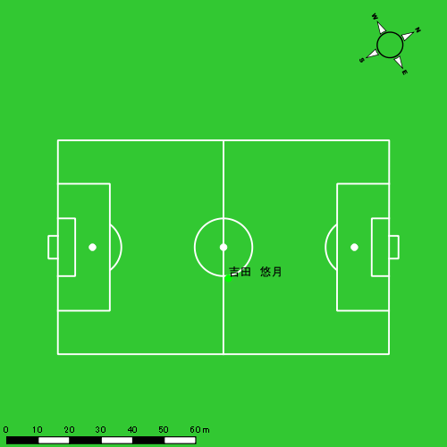 |  |  |  |  | 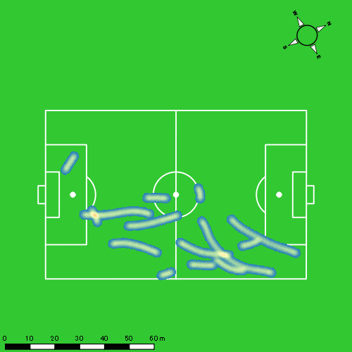 |  |  |  |  |  |  |  |  |  |  |  |  |  | 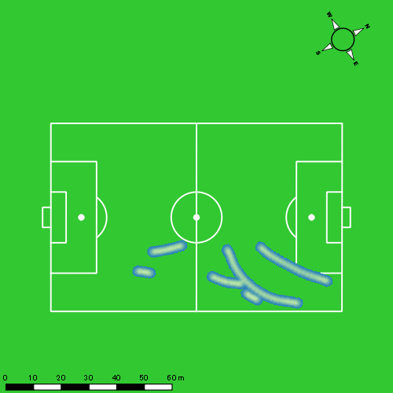

山口 惺也
...
 | 計測開始（JST） | 計測終了（JST） | ディフェンディング サード | ミドル サード | アタッキング サード |  | ZONE1 (m, hh:mm:ss) |  | ZONE2 (m, hh:mm:ss) |  | ZONE3 (m, hh:mm:ss) |  | ZONE4 (m, hh:mm:ss) |  | ZONE5 (m, hh:mm:ss) |  | ZONE6 (m, hh:mm:ss) |  | 合計
山口 惺也 |  |  |  |  |  |  | -5.4km/h |  | 5.4km/h-12.6km/h |  | 12.6km/h-18.0km/h |  | 18.0km/h-23.4km/h |  | 23.4km/h-28.8km/h |  | 28.8km/h-
0119vs長崎総附前半 | 2025/01/19 13:00:32 - 2025/01/19 13:15:31 |  | 14.64% | 54.50% | 30.86% | 0119vs長崎総附前半 0 - 15 | 240.80 | 0:05:41 | 918.01 | 0:06:15 | 608.35 | 0:02:25 | 173.83 | 0:00:32 | 50.44 | 0:00:07 | 0.00 | 0:00:00 | 1,991.43
 | 2025/01/19 13:15:32 - 2025/01/19 13:30:31 |  | 16.76% | 58.16% | 25.09% | 15 - 30 | 298.36 | 0:07:04 | 851.95 | 0:06:04 | 350.71 | 0:01:25 | 108.72 | 0:00:20 | 61.05 | 0:00:08 | 0.00 | 0:00:00 | 1,670.80
 | 2025/01/19 13:30:32 - 2025/01/19 13:37:33 |  | 5.51% | 72.42% | 22.07% | 30 - | 161.90 | 0:03:21 | 399.13 | 0:02:45 | 215.76 | 0:00:52 | 16.35 | 0:00:03 | 7.88 | 0:00:01 | 0.00 | 0:00:00 | 801.02
0119vs長崎総附後半 | 2025/01/19 13:49:21 - 2025/01/19 14:04:20 |  | 3.35% | 55.33% | 41.32% | 0119vs長崎総附後半 0 - 15 | 304.97 | 0:08:17 | 699.78 | 0:04:51 | 348.92 | 0:01:25 | 141.54 | 0:00:26 | 9.66 | 0:00:01 | 0.00 | 0:00:00 | 1,504.87
 | 2025/01/19 14:04:21 - 2025/01/19 14:19:20 |  | 5.35% | 82.96% | 11.68% | 15 - 30 | 332.30 | 0:09:12 | 650.17 | 0:04:29 | 240.13 | 0:00:58 | 81.94 | 0:00:15 | 42.73 | 0:00:06 | 0.00 | 0:00:00 | 1,347.28
 | 2025/01/19 14:19:21 - 2025/01/19 14:28:23 |  | 1.26% | 55.44% | 43.30% | 30 - | 153.22 | 0:04:41 | 447.58 | 0:03:08 | 203.03 | 0:00:49 | 115.55 | 0:00:20 | 33.55 | 0:00:05 | 0.00 | 0:00:00 | 952.93
 |  |  |  |  |  |  | 1,491.56 | 0:38:15 | 3,966.63 | 0:27:31 | 1,966.89 | 0:07:54 | 637.93 | 0:01:55 | 205.32 | 0:00:29 | 0.00 | 0:00:00 | 8,268.32

速度ゾーン（時間割合）グラフ
速度ゾーン（時間割合, セッション別）
速度ゾーン（時間割合詳細）
ZONE1 | ZONE2 | ZONE3 | ZONE4 | ZONE5 | ZONE6 | 0119vs長崎総附前半 | 43.44% | 40.66% | 12.70% | 2.44% | 0.76% | 0.00% | 0119vs長崎総附前半 0 - 15 | 37.85% | 41.65% | 16.16% | 3.53% | 0.80% | 0.00%
0:38:15 | 0:27:31 | 0:07:54 | 0:01:55 | 0:00:29 | 0:00:00 | 0119vs長崎総附後半 | 56.77% | 31.92% | 8.19% | 2.60% | 0.51% | 0.00% | 15 - 30 | 47.09% | 40.40% | 9.40% | 2.18% | 0.93% | 0.00%
 |  |  |  |  |  |  |  |  |  |  |  |  | 30 - | 47.58% | 39.10% | 12.37% | 0.66% | 0.28% | 0.00%
 |  |  |  |  |  |  |  |  |  |  |  |  | 0119vs長崎総附後半 0 - 15 | 55.20% | 32.38% | 9.40% | 2.87% | 0.16% | 0.00%
 |  |  |  |  |  |  |  |  |  |  |  |  | 15 - 30 | 61.36% | 29.87% | 6.47% | 1.64% | 0.67% | 0.00%
 |  |  |  |  |  |  |  |  |  |  |  |  | 30 - | 51.79% | 34.59% | 9.02% | 3.76% | 0.85% | 0.00%

1分毎走行距離
1分毎ハイスピード距離
速度ゾーングラフ
0119vs長崎総附前半 0 - 15 | 132.7617167 | 13.878206379
15 - 30 | 111.37138544 | 10.84192591
30 - | 113.85568524 | 3.1736179818
0119vs長崎総附後半 0 - 15 | 100.32474886 | 9.6760272726
15 - 30 | 89.818528943 | 8.0145766988
30 - | 105.29604154 | 15.486076303

少ない 出現率 多い
少ない 出現率 多い
少ない 出現率 多い
少ない 出現率 多い
0119vs長崎総附前半 平均ポジション |  |  |  |  | 0119vs長崎総附前半 ハイスピードゾーン |  |  |  |  |  |  | 0119vs長崎総附前半 スプリントゾーン1 |  |  |  |  |  |  | 0119vs長崎総附前半 スプリントゾーン2 | 0119vs長崎総附前半 スプリントゾーン3
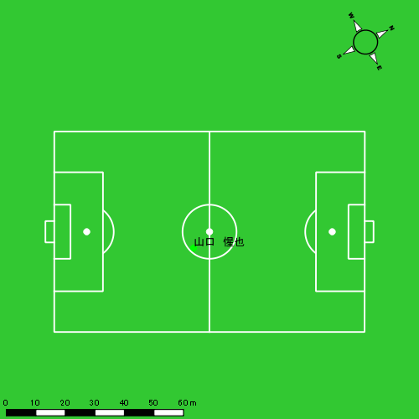 |  |  |  |  | 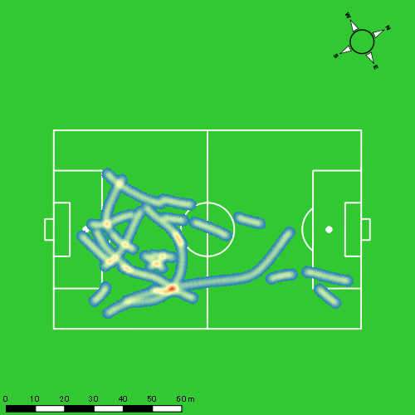 |  |  |  |  |  |  |  |  |  |  |  |  |  | 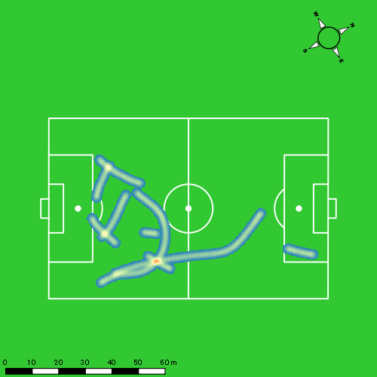
0119vs長崎総附後半 平均ポジション |  |  |  |  | 0119vs長崎総附後半 ハイスピードゾーン |  |  |  |  |  |  | 0119vs長崎総附後半 スプリントゾーン1 |  |  |  |  |  |  | 0119vs長崎総附後半 スプリントゾーン2 | 0119vs長崎総附後半 スプリントゾーン3
少ない 出現率 多い
少ない 出現率 多い
少ない 出現率 多い
少ない 出現率 多い
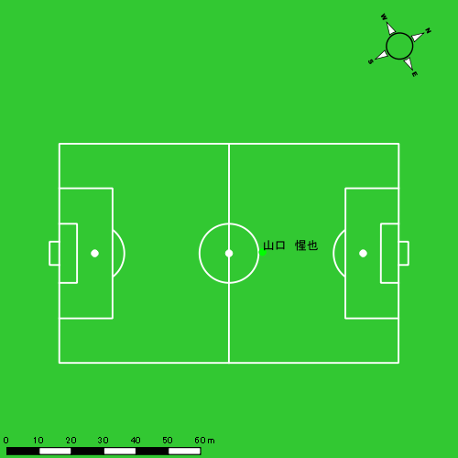 |  |  |  |  | 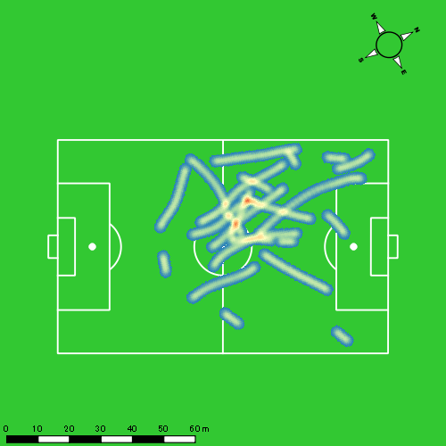 |  |  |  |  |  |  | 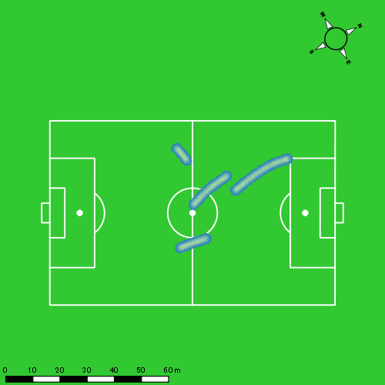 |  |  |  |  |  |  | 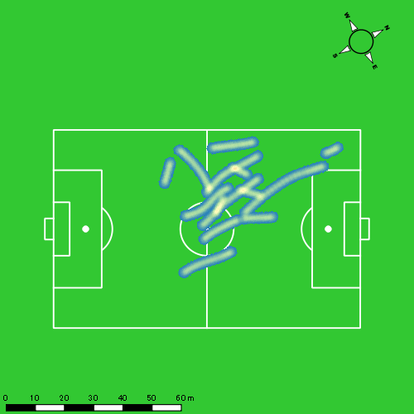

大津 寛太
...
 | 計測開始（JST） | 計測終了（JST） | ディフェンディング サード | ミドル サード | アタッキング サード |  | ZONE1 (m, hh:mm:ss) |  | ZONE2 (m, hh:mm:ss) |  | ZONE3 (m, hh:mm:ss) |  | ZONE4 (m, hh:mm:ss) |  | ZONE5 (m, hh:mm:ss) |  | ZONE6 (m, hh:mm:ss) |  | 合計
大津 寛太 |  |  |  |  |  |  | -5.4km/h |  | 5.4km/h-12.6km/h |  | 12.6km/h-18.0km/h |  | 18.0km/h-23.4km/h |  | 23.4km/h-28.8km/h |  | 28.8km/h-
0119vs長崎総附前半 | 2025/01/19 13:00:32 - 2025/01/19 13:15:31 |  | 2.13% | 58.24% | 39.64% | 0119vs長崎総附前半 0 - 15 | 322.11 | 0:07:37 | 727.56 | 0:05:01 | 393.94 | 0:01:34 | 241.54 | 0:00:42 | 40.25 | 0:00:06 | 0.00 | 0:00:00 | 1,725.40
 | 2025/01/19 13:15:32 - 2025/01/19 13:30:31 |  | 16.65% | 41.02% | 42.32% | 15 - 30 | 303.16 | 0:06:45 | 899.60 | 0:06:16 | 379.52 | 0:01:32 | 132.56 | 0:00:23 | 25.65 | 0:00:04 | 0.00 | 0:00:00 | 1,740.49
 | 2025/01/19 13:30:32 - 2025/01/19 13:37:33 |  | 0.00% | 63.35% | 36.65% | 30 - | 153.73 | 0:03:35 | 376.87 | 0:02:41 | 154.47 | 0:00:38 | 41.32 | 0:00:08 | 0.00 | 0:00:00 | 0.00 | 0:00:00 | 726.39
0119vs長崎総附後半 | 2025/01/19 13:49:21 - 2025/01/19 14:00:41 |  | 7.15% | 36.04% | 56.82% | 0119vs長崎総附後半 0 - 15 | 212.87 | 0:06:41 | 494.48 | 0:03:24 | 220.79 | 0:00:52 | 98.70 | 0:00:17 | 50.18 | 0:00:07 | 0.00 | 0:00:00 | 1,077.02
 | 2025/01/19 14:00:42 - 2025/01/19 14:15:41 |  | 0.00% | 0.00% | 100.00% | 15 - 30 | 0.00 | 0:00:00 | 0.68 | 0:00:00 | 0.00 | 0:00:00 | 0.00 | 0:00:00 | 0.00 | 0:00:00 | 0.00 | 0:00:00 | 0.68
 |  |  |  |  |  |  | 991.87 | 0:24:38 | 2,499.19 | 0:17:23 | 1,148.72 | 0:04:36 | 514.12 | 0:01:29 | 116.09 | 0:00:17 | 0.00 | 0:00:00 | 5,269.98

速度ゾーン（時間割合）グラフ
速度ゾーン（時間割合, セッション別）
速度ゾーン（時間割合詳細）
ZONE1 | ZONE2 | ZONE3 | ZONE4 | ZONE5 | ZONE6 | 0119vs長崎総附前半 | 48.49% | 37.73% | 10.08% | 3.27% | 0.43% | 0.00% | 0119vs長崎総附前半 0 - 15 | 50.79% | 33.43% | 10.47% | 4.67% | 0.64% | 0.00%
0:24:38 | 0:17:23 | 0:04:36 | 0:01:29 | 0:00:17 | 0:00:00 | 0119vs長崎総附後半 | 58.81% | 30.04% | 7.66% | 2.47% | 1.03% | 0.00% | 15 - 30 | 45.00% | 41.82% | 10.20% | 2.56% | 0.42% | 0.00%
 |  |  |  |  |  |  |  |  |  |  |  |  | 30 - | 51.04% | 38.15% | 9.00% | 1.80% | 0.00% | 0.00%
 |  |  |  |  |  |  |  |  |  |  |  |  | 0119vs長崎総附後半 0 - 15 | 58.83% | 30.01% | 7.67% | 2.47% | 1.03% | 0.00%
 |  |  |  |  |  |  |  |  |  |  |  |  | 15 - 30 | 0.00% | 100.00% | 0.00% | 0.00% | 0.00% | 0.00%

1分毎走行距離
1分毎ハイスピード距離
速度ゾーングラフ
0119vs長崎総附前半 0 - 15 | 115.02649661 | 18.652235064
15 - 30 | 116.03252434 | 10.131003796
30 - | 103.17239871 | 5.8748107565
0119vs長崎総附後半 0 - 15 | 94.891943122 | 12.932630416
15 - 30 | 0 | 0

少ない 出現率 多い
少ない 出現率 多い
少ない 出現率 多い
少ない 出現率 多い
0119vs長崎総附前半 平均ポジション |  |  |  |  | 0119vs長崎総附前半 ハイスピードゾーン |  |  |  |  |  |  | 0119vs長崎総附前半 スプリントゾーン1 |  |  |  |  |  |  | 0119vs長崎総附前半 スプリントゾーン2 | 0119vs長崎総附前半 スプリントゾーン3
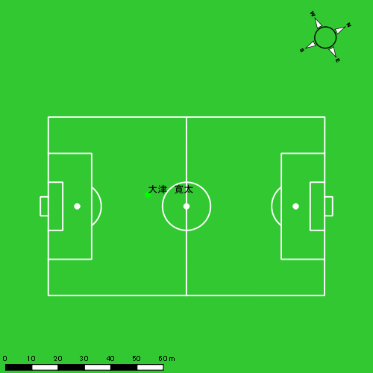 |  |  |  |  | 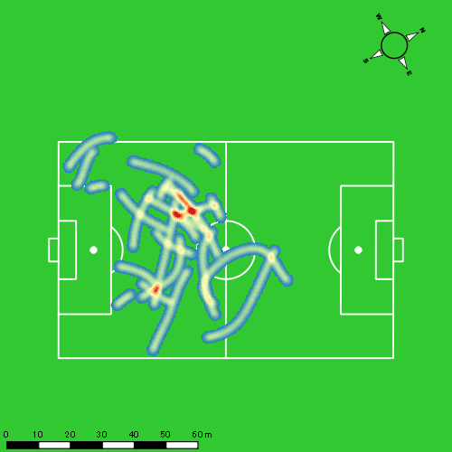 |  |  |  |  |  |  |  |  |  |  |  |  |  | 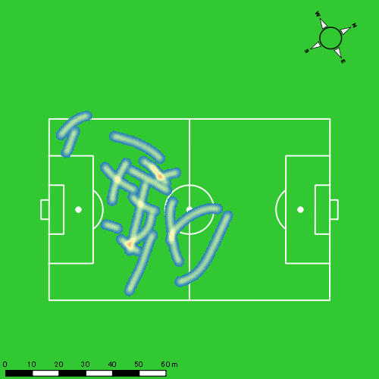
0119vs長崎総附後半 平均ポジション |  |  |  |  | 0119vs長崎総附後半 ハイスピードゾーン |  |  |  |  |  |  | 0119vs長崎総附後半 スプリントゾーン1 |  |  |  |  |  |  | 0119vs長崎総附後半 スプリントゾーン2 | 0119vs長崎総附後半 スプリントゾーン3
少ない 出現率 多い
少ない 出現率 多い
少ない 出現率 多い
少ない 出現率 多い

大川 琉稀
...
 | 計測開始（JST） | 計測終了（JST） | ディフェンディング サード | ミドル サード | アタッキング サード |  | ZONE1 (m, hh:mm:ss) |  | ZONE2 (m, hh:mm:ss) |  | ZONE3 (m, hh:mm:ss) |  | ZONE4 (m, hh:mm:ss) |  | ZONE5 (m, hh:mm:ss) |  | ZONE6 (m, hh:mm:ss) |  | 合計
大川 琉稀 |  |  |  |  |  |  | -5.4km/h |  | 5.4km/h-12.6km/h |  | 12.6km/h-18.0km/h |  | 18.0km/h-23.4km/h |  | 23.4km/h-28.8km/h |  | 28.8km/h-
0119vs長崎総附前半 | 2025/01/19 13:00:32 - 2025/01/19 13:15:31 |  | 30.34% | 56.73% | 12.93% | 0119vs長崎総附前半 0 - 15 | 316.23 | 0:06:04 | 961.35 | 0:06:51 | 451.08 | 0:01:52 | 71.74 | 0:00:13 | 0.00 | 0:00:00 | 0.00 | 0:00:00 | 1,800.41
 | 2025/01/19 13:15:32 - 2025/01/19 13:30:31 |  | 28.54% | 67.46% | 4.00% | 15 - 30 | 358.53 | 0:06:50 | 843.43 | 0:06:10 | 406.02 | 0:01:38 | 111.49 | 0:00:21 | 6.89 | 0:00:01 | 0.00 | 0:00:00 | 1,726.36
 | 2025/01/19 13:30:32 - 2025/01/19 13:37:33 |  | 18.04% | 80.56% | 1.40% | 30 - | 222.98 | 0:04:00 | 360.00 | 0:02:30 | 112.00 | 0:00:28 | 15.30 | 0:00:03 | 9.55 | 0:00:01 | 0.00 | 0:00:00 | 719.83
0119vs長崎総附後半 | 2025/01/19 13:49:21 - 2025/01/19 14:04:20 |  | 22.52% | 46.00% | 31.48% | 0119vs長崎総附後半 0 - 15 | 366.40 | 0:08:49 | 677.99 | 0:04:54 | 279.13 | 0:01:07 | 57.12 | 0:00:10 | 0.00 | 0:00:00 | 0.00 | 0:00:00 | 1,380.65
 | 2025/01/19 14:04:21 - 2025/01/19 14:19:20 |  | 55.91% | 42.42% | 1.67% | 15 - 30 | 355.99 | 0:07:52 | 747.54 | 0:05:21 | 373.20 | 0:01:30 | 89.25 | 0:00:16 | 4.04 | 0:00:01 | 0.00 | 0:00:00 | 1,570.03
 | 2025/01/19 14:19:21 - 2025/01/19 14:28:23 |  | 17.31% | 37.86% | 44.83% | 30 - | 204.94 | 0:04:37 | 495.86 | 0:03:12 | 209.70 | 0:00:51 | 90.23 | 0:00:16 | 52.37 | 0:00:08 | 0.00 | 0:00:00 | 1,053.10
 |  |  |  |  |  |  | 1,825.08 | 0:38:11 | 4,086.18 | 0:29:00 | 1,831.14 | 0:07:26 | 435.13 | 0:01:18 | 72.84 | 0:00:11 | 0.00 | 0:00:00 | 8,250.37

速度ゾーン（時間割合）グラフ
速度ゾーン（時間割合, セッション別）
速度ゾーン（時間割合詳細）
ZONE1 | ZONE2 | ZONE3 | ZONE4 | ZONE5 | ZONE6 | 0119vs長崎総附前半 | 45.62% | 41.95% | 10.69% | 1.63% | 0.11% | 0.00% | 0119vs長崎総附前半 0 - 15 | 40.43% | 45.72% | 12.40% | 1.44% | 0.00% | 0.00%
0:38:11 | 0:29:00 | 0:07:26 | 0:01:18 | 0:00:11 | 0:00:00 | 0119vs長崎総附後半 | 54.50% | 34.47% | 8.88% | 1.80% | 0.35% | 0.00% | 15 - 30 | 45.56% | 41.16% | 10.89% | 2.29% | 0.11% | 0.00%
 |  |  |  |  |  |  |  |  |  |  |  |  | 30 - | 56.82% | 35.59% | 6.64% | 0.62% | 0.33% | 0.00%
 |  |  |  |  |  |  |  |  |  |  |  |  | 0119vs長崎総附後半 0 - 15 | 58.76% | 32.67% | 7.44% | 1.13% | 0.00% | 0.00%
 |  |  |  |  |  |  |  |  |  |  |  |  | 15 - 30 | 52.40% | 35.71% | 10.00% | 1.82% | 0.07% | 0.00%
 |  |  |  |  |  |  |  |  |  |  |  |  | 30 - | 50.94% | 35.40% | 9.39% | 2.87% | 1.40% | 0.00%

1分毎走行距離
1分毎ハイスピード距離
速度ゾーングラフ
0119vs長崎総附前半 0 - 15 | 120.02703264 | 4.3008528472
15 - 30 | 115.08531418 | 6.7339987689
30 - | 102.23027145 | 3.5324601185
0119vs長崎総附後半 0 - 15 | 92.043133247 | 3.4586200077
15 - 30 | 104.66331214 | 5.0051651448
30 - | 116.36492377 | 14.752892329

0119vs長崎総附前半 平均ポジション |  |  |  |  | 0119vs長崎総附前半 ハイスピードゾーン |  |  |  |  |  |  | 0119vs長崎総附前半 スプリントゾーン2 |  |  |  |  |  |  | 0119vs長崎総附前半 スプリントゾーン3
少ない 出現率 多い
少ない 出現率 多い
少ない 出現率 多い
0119vs長崎総附後半 平均ポジション |  |  |  |  | 0119vs長崎総附後半 ハイスピードゾーン |  |  |  |  |  |  | 0119vs長崎総附後半 スプリントゾーン1 |  |  |  |  |  |  | 0119vs長崎総附後半 スプリントゾーン2 | 0119vs長崎総附後半 スプリントゾーン3
少ない 出現率 多い
少ない 出現率 多い
少ない 出現率 多い
少ない 出現率 多い

林田 一護
...
 | 計測開始（JST） | 計測終了（JST） | ディフェンディング サード | ミドル サード | アタッキング サード |  | ZONE1 (m, hh:mm:ss) |  | ZONE2 (m, hh:mm:ss) |  | ZONE3 (m, hh:mm:ss) |  | ZONE4 (m, hh:mm:ss) |  | ZONE5 (m, hh:mm:ss) |  | ZONE6 (m, hh:mm:ss) |  | 合計
林田 一護 |  |  |  |  |  |  | -5.4km/h |  | 5.4km/h-12.6km/h |  | 12.6km/h-18.0km/h |  | 18.0km/h-23.4km/h |  | 23.4km/h-28.8km/h |  | 28.8km/h-
0119vs長崎総附前半 | 2025/01/19 13:00:32 - 2025/01/19 13:15:31 |  | 26.02% | 73.98% | 0.00% | 0119vs長崎総附前半 0 - 15 | 197.12 | 0:05:50 | 732.78 | 0:05:33 | 58.94 | 0:00:14 | 0.00 | 0:00:00 | 0.00 | 0:00:00 | 0.00 | 0:00:00 | 988.84
 | 2025/01/19 13:15:32 - 2025/01/19 13:30:31 |  | 0.00% | 100.00% | 0.00% | 15 - 30 | 457.92 | 0:14:48 | 19.36 | 0:00:12 | 0.00 | 0:00:00 | 0.00 | 0:00:00 | 0.00 | 0:00:00 | 0.00 | 0:00:00 | 477.28
 | 2025/01/19 13:30:32 - 2025/01/19 13:37:33 |  | 0.00% | 51.66% | 48.34% | 30 - | 87.28 | 0:02:40 | 248.85 | 0:01:41 | 184.30 | 0:00:43 | 267.90 | 0:00:43 | 433.44 | 0:01:00 | 130.96 | 0:00:15 | 1,352.73
0119vs長崎総附後半 | 2025/01/19 13:49:21 - 2025/01/19 14:04:20 |  | 27.74% | 72.26% | 0.00% | 0119vs長崎総附後半 0 - 15 | 247.95 | 0:09:16 | 528.88 | 0:04:00 | 173.00 | 0:00:39 | 189.45 | 0:00:34 | 80.60 | 0:00:11 | 192.65 | 0:00:20 | 1,412.54
 | 2025/01/19 14:04:21 - 2025/01/19 14:19:20 |  | 36.22% | 57.16% | 6.61% | 15 - 30 | 268.45 | 0:07:07 | 538.94 | 0:04:24 | 113.32 | 0:00:26 | 303.70 | 0:00:53 | 282.80 | 0:00:38 | 882.36 | 0:01:32 | 2,389.57
 | 2025/01/19 14:19:21 - 2025/01/19 14:28:23 |  | 56.83% | 43.17% | 0.00% | 30 - | 74.05 | 0:03:40 | 374.05 | 0:02:40 | 238.97 | 0:00:56 | 301.18 | 0:00:53 | 192.83 | 0:00:27 | 253.35 | 0:00:27 | 1,434.42
 |  |  |  |  |  |  | 1,332.76 | 0:43:20 | 2,442.86 | 0:18:30 | 768.54 | 0:02:59 | 1,062.23 | 0:03:03 | 989.68 | 0:02:16 | 1,459.31 | 0:02:34 | 8,055.37

速度ゾーン（時間割合）グラフ
速度ゾーン（時間割合, セッション別）
速度ゾーン（時間割合詳細）
ZONE1 | ZONE2 | ZONE3 | ZONE4 | ZONE5 | ZONE6 | 0119vs長崎総附前半 | 69.21% | 22.12% | 2.83% | 2.11% | 2.97% | 0.75% | 0119vs長崎総附前半 0 - 15 | 50.17% | 47.79% | 2.04% | 0.00% | 0.00% | 0.00%
0:43:20 | 0:18:30 | 0:02:59 | 0:03:03 | 0:02:16 | 0:02:34 | 0119vs長崎総附後半 | 51.33% | 28.33% | 5.19% | 5.98% | 3.24% | 5.93% | 15 - 30 | 98.62% | 1.38% | 0.00% | 0.00% | 0.00% | 0.00%
 |  |  |  |  |  |  |  |  |  |  |  |  | 30 - | 37.91% | 23.98% | 10.19% | 10.09% | 14.22% | 3.60%
 |  |  |  |  |  |  |  |  |  |  |  |  | 0119vs長崎総附後半 0 - 15 | 61.78% | 26.67% | 4.38% | 3.73% | 1.24% | 2.20%
 |  |  |  |  |  |  |  |  |  |  |  |  | 15 - 30 | 47.40% | 29.31% | 2.93% | 5.91% | 4.22% | 10.22%
 |  |  |  |  |  |  |  |  |  |  |  |  | 30 - | 40.52% | 29.47% | 10.28% | 9.80% | 4.94% | 5.01%

1分毎走行距離
1分毎ハイスピード距離
速度ゾーングラフ
0119vs長崎総附前半 0 - 15 | 85.122112211 | 0
15 - 30 | 31.818369379 | 0
30 - | 192.28292851 | 115.72825532
0119vs長崎総附後半 0 - 15 | 94.169114534 | 30.678901336
15 - 30 | 159.3047558 | 96.040406246
30 - | 158.49974704 | 82.254154369

0119vs長崎総附前半 平均ポジション |  |  |  |  | 0119vs長崎総附前半 ハイスピードゾーン |  |  |  |  |  |  | 0119vs長崎総附前半 スプリントゾーン1 |  |  |  |  |  |  | 0119vs長崎総附前半 スプリントゾーン2 | 0119vs長崎総附前半 スプリントゾーン3
少ない 出現率 多い
少ない 出現率 多い
少ない 出現率 多い
少ない 出現率 多い
0119vs長崎総附後半 平均ポジション |  |  |  |  | 0119vs長崎総附後半 ハイスピードゾーン |  |  |  |  |  |  | 0119vs長崎総附後半 スプリントゾーン1 |  |  |  |  |  |  | 0119vs長崎総附後半 スプリントゾーン2 | 0119vs長崎総附後半 スプリントゾーン3
少ない 出現率 多い
少ない 出現率 多い
少ない 出現率 多い
少ない 出現率 多い

中村 莉士
...
中村 莉士 | 計測開始（JST） | 計測終了（JST） | 計測時間 (hh:mm:ss) | 走行距離(m) | %HIR | ハイスピード 距離(m) | スプリント回数 (24.00km/h) | スプリント回数 (20.00km/h) | スプリント回数 (18.00km/h) | スプリント 距離(m) (24.00km/h) | スプリント距離(m) (20.00km/h) | スプリント距離(m) (18.00km/h) | 1分毎走行距離(m) | 平均速度（km/h） | 今回最高 速度（km/h） | 高強度 エフォート | 加速回数 (3.0m/s^2) | 加速回数 (2.5m/s^2) | 加速回数 (2.0m/s^2) | 加速度max (m/s^2) | 減速回数 (3.0m/s^2) | 減速回数 (2.5m/s^2) | 減速回数 (2.0m/s^2) | 減速度max (m/s^2) | インパクト回数
 | 2025/01/19 14:19:21 | 2025/01/19 14:28:24 | 0:09:03 | 1,056.31 | 15.38% | 162.41 | 1 | 5 | 7 | 8.16 | 106.55 | 162.41 | 116.72 | 7.00 | 24.68 | 174 | 3 | 9 | 21 | 3.36 | 9 | 17 | 22 | -4.44 | 83 | 95
 |  | 合計 (hh:mm:ss) | 0:27:42

 | 計測開始（JST） | 計測終了（JST） | ディフェンディング サード | ミドル サード | アタッキング サード |  | ZONE1 (m, hh:mm:ss) |  | ZONE2 (m, hh:mm:ss) |  | ZONE3 (m, hh:mm:ss) |  | ZONE4 (m, hh:mm:ss) |  | ZONE5 (m, hh:mm:ss) |  | ZONE6 (m, hh:mm:ss) |  | 合計
中村 莉士 |  |  |  |  |  |  | -5.4km/h |  | 5.4km/h-12.6km/h |  | 12.6km/h-18.0km/h |  | 18.0km/h-23.4km/h |  | 23.4km/h-28.8km/h |  | 28.8km/h-
0119vs長崎総附後半 | 2025/01/19 14:00:42 - 2025/01/19 14:04:20 |  | 14.57% | 44.65% | 40.78% | 0119vs長崎総附後半 0 - 15 | 79.60 | 0:01:30 | 262.79 | 0:01:47 | 93.97 | 0:00:22 | 0.77 | 0:00:00 | 0.00 | 0:00:00 | 0.00 | 0:00:00 | 437.13
 | 2025/01/19 14:04:21 - 2025/01/19 14:19:20 |  | 41.81% | 52.20% | 5.99% | 15 - 30 | 280.33 | 0:06:59 | 815.93 | 0:05:59 | 390.51 | 0:01:33 | 157.39 | 0:00:28 | 13.77 | 0:00:02 | 0.00 | 0:00:00 | 1,657.92
 | 2025/01/19 14:19:21 - 2025/01/19 14:28:23 |  | 16.15% | 35.23% | 48.62% | 30 - | 178.43 | 0:04:17 | 420.85 | 0:03:07 | 287.50 | 0:01:10 | 145.42 | 0:00:25 | 24.32 | 0:00:04 | 0.00 | 0:00:00 | 1,056.52
 |  |  |  |  |  |  | 538.37 | 0:12:46 | 1,499.57 | 0:10:52 | 771.98 | 0:03:05 | 303.57 | 0:00:53 | 38.08 | 0:00:06 | 0.00 | 0:00:00 | 3,151.58

速度ゾーン（時間割合）グラフ
速度ゾーン（時間割合, セッション別）
速度ゾーン（時間割合詳細）
ZONE1 | ZONE2 | ZONE3 | ZONE4 | ZONE5 | ZONE6 | 0119vs長崎総附後半 | 46.09% | 39.23% | 11.13% | 3.20% | 0.34% | 0.00% | 0119vs長崎総附後半 0 - 15 | 41.04% | 48.72% | 10.15% | 0.09% | 0.00% | 0.00%
0:12:46 | 0:10:52 | 0:03:05 | 0:00:53 | 0:00:06 | 0:00:00 |  |  |  |  |  |  |  | 15 - 30 | 46.53% | 39.87% | 10.31% | 3.07% | 0.22% | 0.00%
 |  |  |  |  |  |  |  |  |  |  |  |  | 30 - | 47.40% | 34.36% | 12.89% | 4.68% | 0.66% | 0.00%

1分毎走行距離
1分毎ハイスピード距離
速度ゾーングラフ
0119vs長崎総附後半 0 - 15 | 119.76160452 | 0
15 - 30 | 110.51417239 | 10.318877543
30 - | 116.7188644 | 17.94574424

0119vs長崎総附後半 平均ポジション |  |  |  |  | 0119vs長崎総附後半 ハイスピードゾーン |  |  |  |  |  |  | 0119vs長崎総附後半 スプリントゾーン1 |  |  |  |  |  |  | 0119vs長崎総附後半 スプリントゾーン2 |  |  |  |  |  |  |  | 0119vs長崎総附後半 スプリントゾーン3
少ない 出現率 多い
少ない 出現率 多い
少ない 出現率 多い
少ない 出現率 多い

吉田 悠真
...
吉田 悠真 | 計測開始（JST） | 計測終了（JST） | 計測時間 (hh:mm:ss) | 走行距離(m) | %HIR | ハイスピード 距離(m) | スプリント回数 (24.00km/h) | スプリント回数 (20.00km/h) | スプリント回数 (18.00km/h) | スプリント 距離(m) (24.00km/h) | スプリント距離(m) (20.00km/h) | スプリント距離(m) (18.00km/h) | 1分毎走行距離(m) | 平均速度（km/h） | 今回最高 速度（km/h） | 高強度 エフォート | 加速回数 (3.0m/s^2) | 加速回数 (2.5m/s^2) | 加速回数 (2.0m/s^2) | 加速度max (m/s^2) | 減速回数 (3.0m/s^2) | 減速回数 (2.5m/s^2) | 減速回数 (2.0m/s^2) | 減速度max (m/s^2) | インパクト回数
0119vs長崎総附後半 | 2025/01/19 14:16:05 | 2025/01/19 14:19:21 | 0:03:16 | 463.40 | 10.50% | 48.67 | 0 | 1 | 4 | 0.00 | 11.24 | 48.67 | 141.86 | 8.52 | 23.01 | 17 | 1 | 3 | 14 | 3.10 | 2 | 6 | 14 | -3.28 | 58 | 34
 | 2025/01/19 14:19:21 | 2025/01/19 14:28:24 | 0:09:03 | 1,109.10 | 22.85% | 253.44 | 2 | 8 | 11 | 24.87 | 166.47 | 253.44 | 122.55 | 7.36 | 25.59 | 69 | 1 | 9 | 15 | 3.17 | 3 | 12 | 29 | -4.08 | 134 | 63
 |  | 合計 (hh:mm:ss) | 0:12:19

 | 計測開始（JST） | 計測終了（JST） | ディフェンディング サード | ミドル サード | アタッキング サード |  | ZONE1 (m, hh:mm:ss) |  | ZONE2 (m, hh:mm:ss) |  | ZONE3 (m, hh:mm:ss) |  | ZONE4 (m, hh:mm:ss) |  | ZONE5 (m, hh:mm:ss) |  | ZONE6 (m, hh:mm:ss) |  | 合計
吉田 悠真 |  |  |  |  |  |  | -5.4km/h |  | 5.4km/h-12.6km/h |  | 12.6km/h-18.0km/h |  | 18.0km/h-23.4km/h |  | 23.4km/h-28.8km/h |  | 28.8km/h-
0119vs長崎総附後半 | 2025/01/19 14:16:05 - 2025/01/19 14:19:20 |  | 26.24% | 65.76% | 8.01% | 0119vs長崎総附後半 15 - 30 | 36.22 | 0:00:58 | 233.08 | 0:01:34 | 145.43 | 0:00:35 | 48.67 | 0:00:09 | 0.00 | 0:00:00 | 0.00 | 0:00:00 | 463.40
 | 2025/01/19 14:19:21 - 2025/01/19 14:28:23 |  | 18.35% | 29.86% | 51.78% | 30 - | 94.55 | 0:04:04 | 383.48 | 0:02:45 | 371.11 | 0:01:29 | 220.96 | 0:00:39 | 39.42 | 0:00:06 | 0.00 | 0:00:00 | 1,109.51
 |  |  |  |  |  |  | 130.77 | 0:05:02 | 616.56 | 0:04:19 | 516.54 | 0:02:04 | 269.63 | 0:00:48 | 39.42 | 0:00:06 | 0.00 | 0:00:00 | 1,572.92

速度ゾーン（時間割合）グラフ
速度ゾーン（時間割合, セッション別）
速度ゾーン（時間割合詳細）
ZONE1 | ZONE2 | ZONE3 | ZONE4 | ZONE5 | ZONE6 | 0119vs長崎総附後半 | 40.90% | 35.03% | 16.84% | 6.44% | 0.79% | 0.00% | 0119vs長崎総附後半 15 - 30 | 29.52% | 47.91% | 18.08% | 4.49% | 0.00% | 0.00%
0:05:02 | 0:04:19 | 0:02:04 | 0:00:48 | 0:00:06 | 0:00:00 |  |  |  |  |  |  |  | 30 - | 45.01% | 30.39% | 16.39% | 7.15% | 1.07% | 0.00%

1分毎走行距離
1分毎ハイスピード距離
速度ゾーングラフ
0119vs長崎総附後半 15 - 30 | 141.85792667 | 14.89875608
30 - | 122.55244974 | 28.003885345

0119vs長崎総附後半 平均ポジション |  |  |  |  | 0119vs長崎総附後半 ハイスピードゾーン |  |  |  |  |  |  | 0119vs長崎総附後半 スプリントゾーン1 |  |  |  |  |  |  | 0119vs長崎総附後半 スプリントゾーン2 |  |  |  |  |  |  |  | 0119vs長崎総附後半 スプリントゾーン3
少ない 出現率 多い
少ない 出現率 多い
少ない 出現率 多い
少ない 出現率 多い

深堀 龍
...
深堀 龍 | 計測開始（JST） | 計測終了（JST） | 計測時間 (hh:mm:ss) | 走行距離(m) | %HIR | ハイスピード 距離(m) | スプリント回数 (24.00km/h) | スプリント回数 (20.00km/h) | スプリント回数 (18.00km/h) | スプリント 距離(m) (24.00km/h) | スプリント距離(m) (20.00km/h) | スプリント距離(m) (18.00km/h) | 1分毎走行距離(m) | 平均速度（km/h） | 今回最高 速度（km/h） | 高強度 エフォート | 加速回数 (3.0m/s^2) | 加速回数 (2.5m/s^2) | 加速回数 (2.0m/s^2) | 加速度max (m/s^2) | 減速回数 (3.0m/s^2) | 減速回数 (2.5m/s^2) | 減速回数 (2.0m/s^2) | 減速度max (m/s^2) | インパクト回数
0119vs長崎総附後半 | 2025/01/19 14:16:05 | 2025/01/19 14:19:21 | 0:03:16 | 469.96 | 8.50% | 39.95 | 0 | 1 | 3 | 0.00 | 18.24 | 39.95 | 143.87 | 8.64 | 22.12 | 18 | 0 | 1 | 6 | 2.98 | 2 | 4 | 9 | -3.47 | 49 | 16
 | 2025/01/19 14:19:21 | 2025/01/19 14:28:24 | 0:09:03 | 1,187.88 | 15.28% | 181.47 | 2 | 4 | 13 | 26.68 | 81.84 | 181.47 | 131.26 | 7.88 | 25.90 | 57 | 2 | 10 | 17 | 3.12 | 4 | 8 | 25 | -4.57 | 112 | 37
 |  | 合計 (hh:mm:ss) | 0:12:19

 | 計測開始（JST） | 計測終了（JST） | ディフェンディング サード | ミドル サード | アタッキング サード |  | ZONE1 (m, hh:mm:ss) |  | ZONE2 (m, hh:mm:ss) |  | ZONE3 (m, hh:mm:ss) |  | ZONE4 (m, hh:mm:ss) |  | ZONE5 (m, hh:mm:ss) |  | ZONE6 (m, hh:mm:ss) |  | 合計
深堀 龍 |  |  |  |  |  |  | -5.4km/h |  | 5.4km/h-12.6km/h |  | 12.6km/h-18.0km/h |  | 18.0km/h-23.4km/h |  | 23.4km/h-28.8km/h |  | 28.8km/h-
0119vs長崎総附後半 | 2025/01/19 14:16:05 - 2025/01/19 14:19:20 |  | 18.62% | 73.43% | 7.94% | 0119vs長崎総附後半 15 - 30 | 50.49 | 0:00:55 | 229.91 | 0:01:37 | 148.61 | 0:00:36 | 40.95 | 0:00:07 | 0.00 | 0:00:00 | 0.00 | 0:00:00 | 469.96
 | 2025/01/19 14:19:21 - 2025/01/19 14:28:23 |  | 23.37% | 34.05% | 42.58% | 30 - | 145.73 | 0:03:55 | 397.05 | 0:02:45 | 457.80 | 0:01:49 | 155.64 | 0:00:28 | 31.92 | 0:00:05 | 0.00 | 0:00:00 | 1,188.14
 |  |  |  |  |  |  | 196.22 | 0:04:51 | 626.96 | 0:04:23 | 606.41 | 0:02:25 | 196.59 | 0:00:36 | 31.92 | 0:00:05 | 0.00 | 0:00:00 | 1,658.10

速度ゾーン（時間割合）グラフ
速度ゾーン（時間割合, セッション別）
速度ゾーン（時間割合詳細）
ZONE1 | ZONE2 | ZONE3 | ZONE4 | ZONE5 | ZONE6 | 0119vs長崎総附後半 | 39.36% | 35.54% | 19.63% | 4.85% | 0.62% | 0.00% | 0119vs長崎総附後半 15 - 30 | 28.29% | 49.74% | 18.18% | 3.78% | 0.00% | 0.00%
0:04:51 | 0:04:23 | 0:02:25 | 0:00:36 | 0:00:05 | 0:00:00 |  |  |  |  |  |  |  | 30 - | 43.35% | 30.42% | 20.15% | 5.23% | 0.85% | 0.00%

1分毎走行距離
1分毎ハイスピード距離
速度ゾーングラフ
0119vs長崎総附後半 15 - 30 | 143.86506671 | 12.229541425
30 - | 131.25750332 | 20.052262155

0119vs長崎総附後半 平均ポジション |  |  |  |  | 0119vs長崎総附後半 ハイスピードゾーン |  |  |  |  |  |  | 0119vs長崎総附後半 スプリントゾーン1 |  |  |  |  |  |  | 0119vs長崎総附後半 スプリントゾーン2 |  |  |  |  |  |  |  | 0119vs長崎総附後半 スプリントゾーン3
少ない 出現率 多い
少ない 出現率 多い
少ない 出現率 多い
少ない 出現率 多い

